레시피
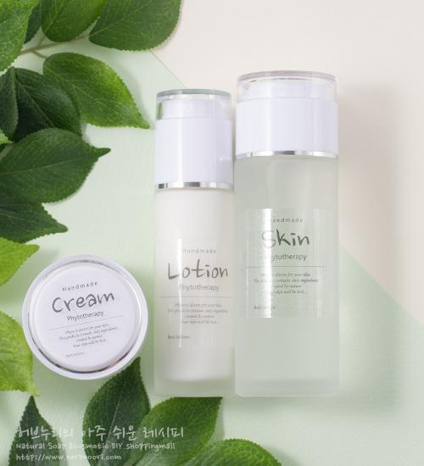
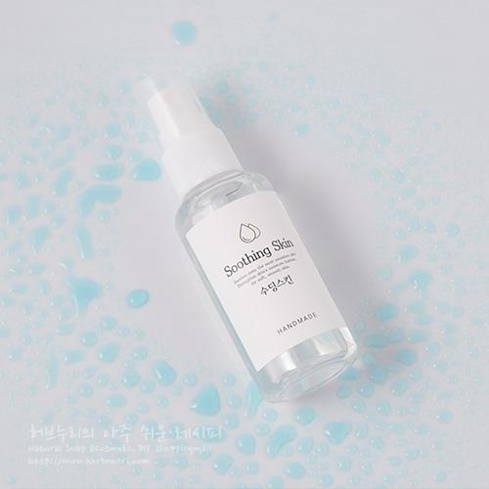
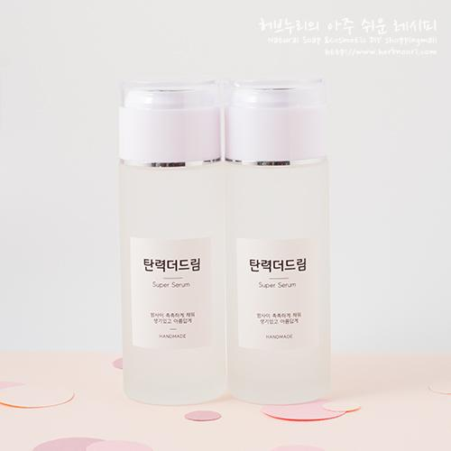
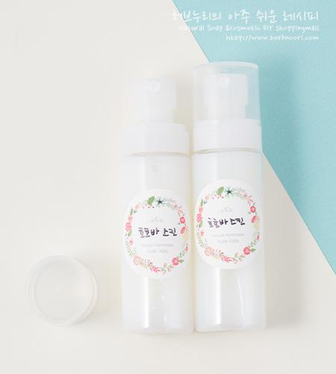
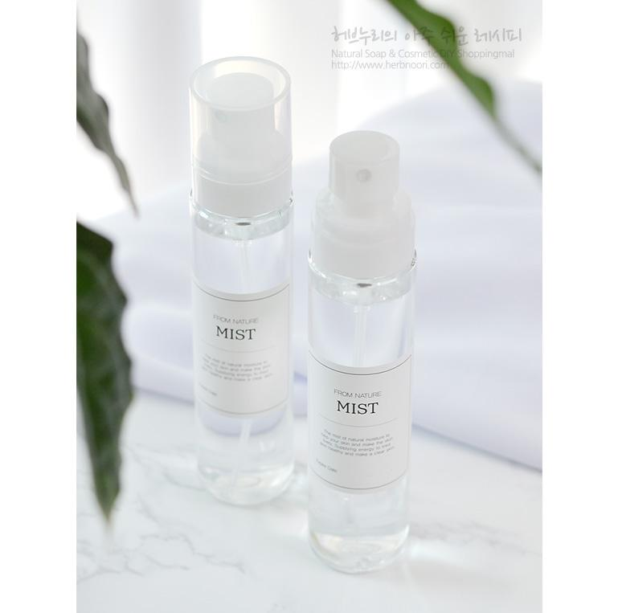
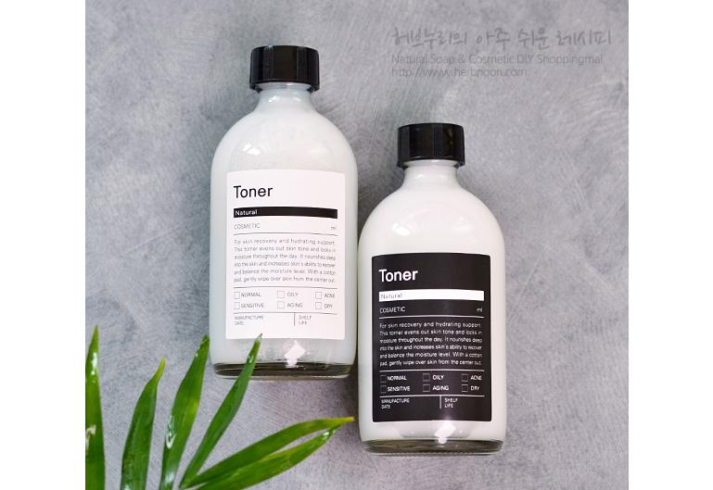
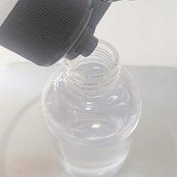
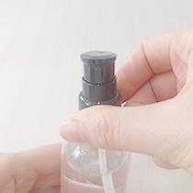
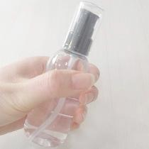
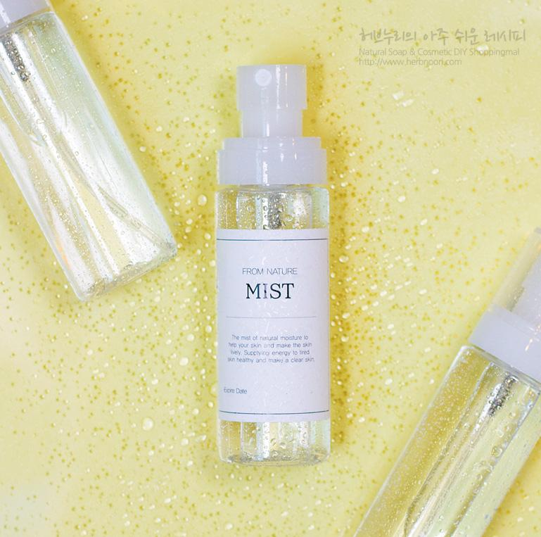
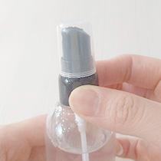
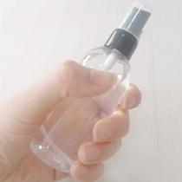
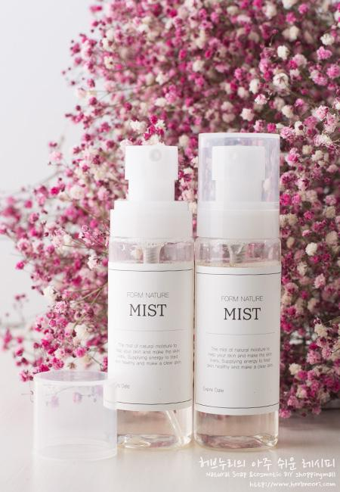
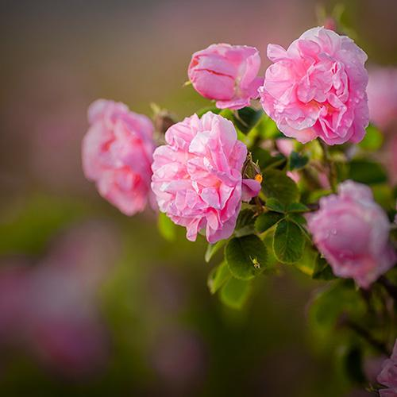
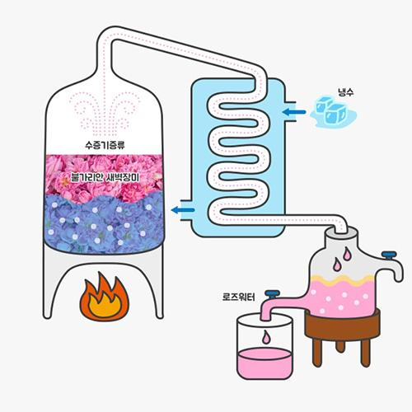
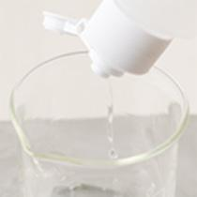
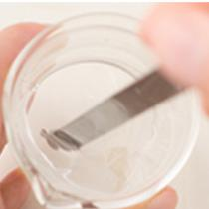
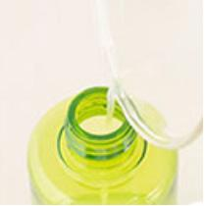
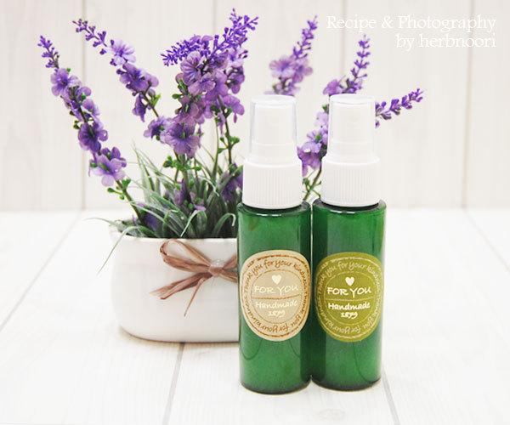
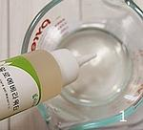
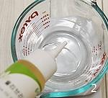
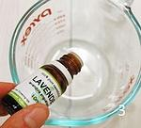
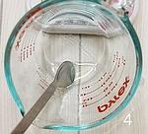
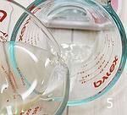
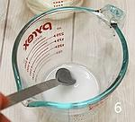
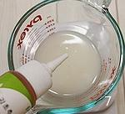
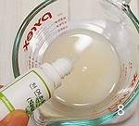
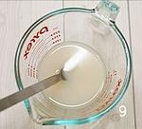
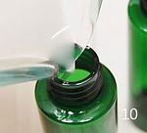
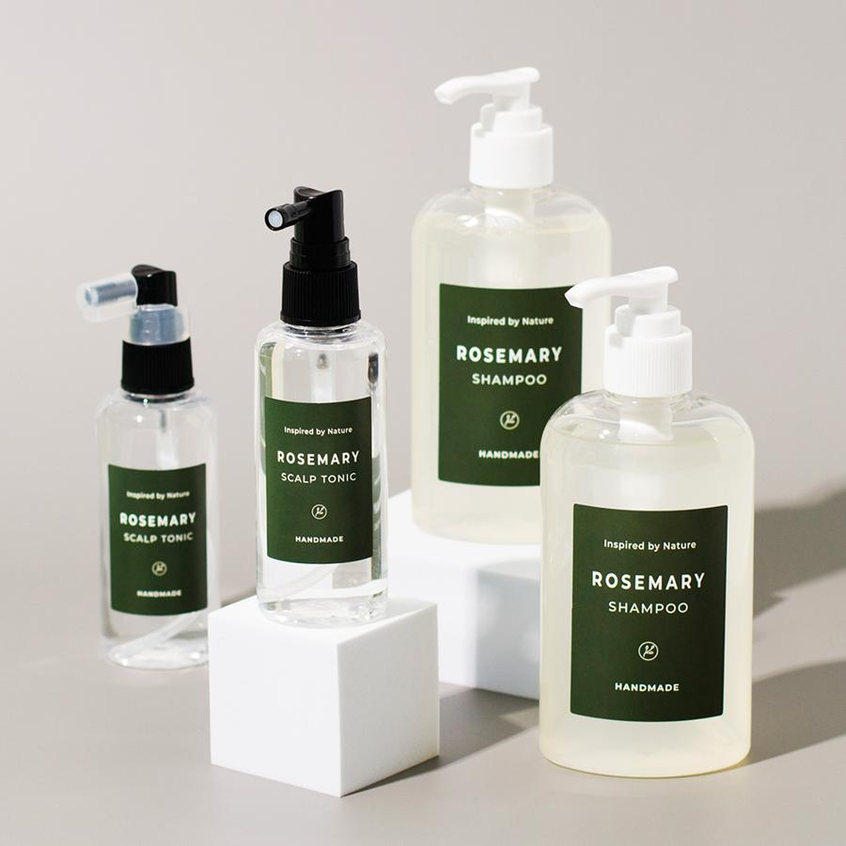
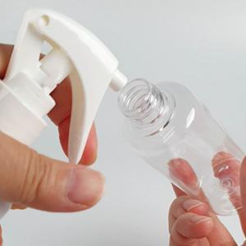
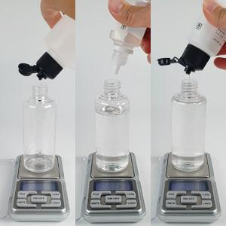
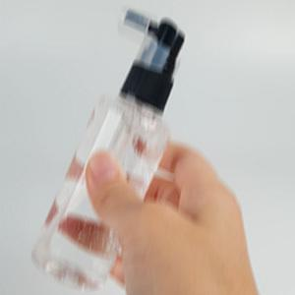
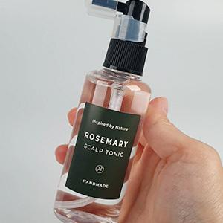
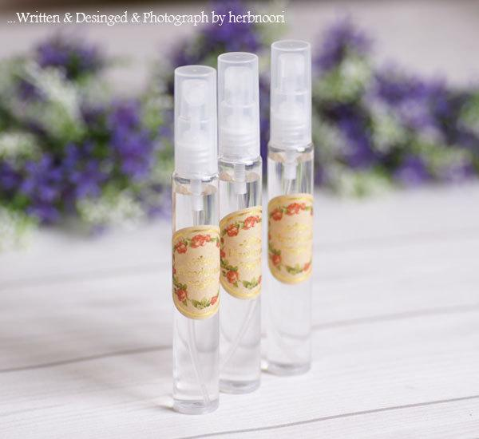
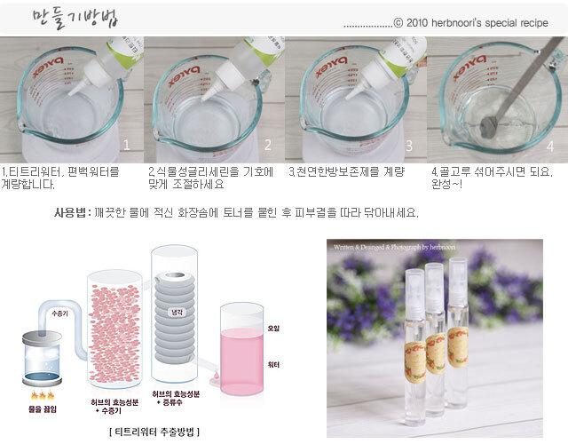
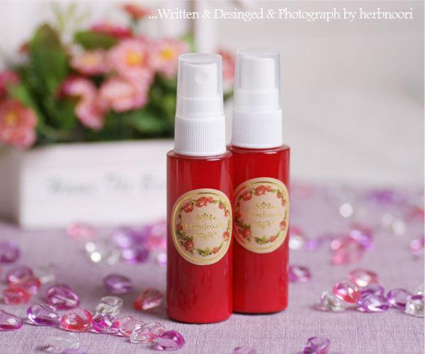
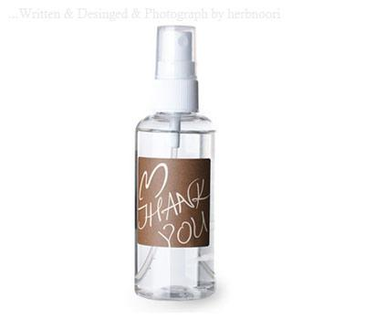
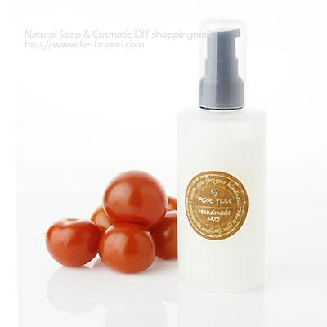
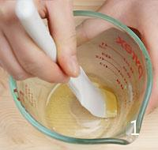
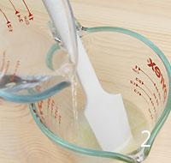
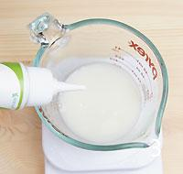
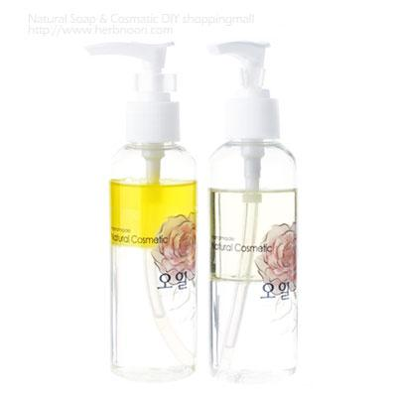
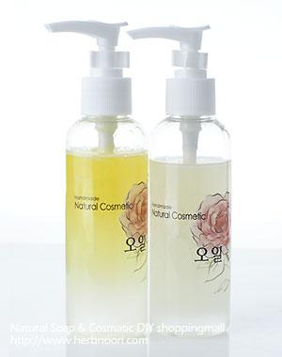
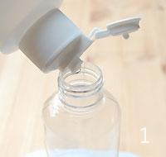
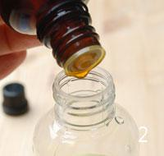
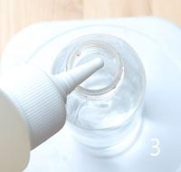
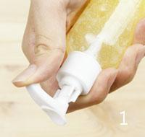
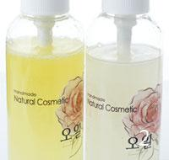
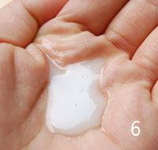











































━ 토너·미스트 골격 치트시트 (이 파일 54종 기준) ━
전형 구성(%): 수상 82~92% · 유상 5~28% · 유화 1~2% · 보습 2~4% · 활성 6~15% · 향 소량 · 방부 1~2% · 기타 5~5%
자주 쓰는 원료: 천연한방보존제×33 · 로즈워터×17 · 나이아신아마이드×8 · 네롤리워터×8 · 라벤더워터×8 · 식물성 글리세린×7 · 올리브리퀴드×7 · 소듐하이알루로네이트×7

촉촉 아르간 미스트 ↗ 원본
재료 | 용량 | % | 역할 | 특징 | 대체재료
로즈워터 | 94g | 94% | 수상 | 장미 수증기 증류 / 장미의 수용성 성분함유 | 라벤더, / 편백, 네롤리워터 등
워터아르간 | 5g | 5% | 수상 | 유기농 아르간 오일에 천연레시틴을 / 이용한 리포좀 공법으로 제조하여 따로 계면활성제 없이 물 등의 수상에 쉽게 분산. / 단, 함량이 높으면 미스트가 물총처럼 분사됨. | 아르간오일 2g, / 올리브리퀴드3g |  |  |  | 
천연한방보존제 | 1g | 1% | 방부 | 균번식을 억제하는 여러가지성분을 추출. | 수용성천연방부제
▶ phase 합계(%): 수상 99 · 방부 1
— 상세내용 —
늦가을이라 벌써부터 피부에 건조함이 느껴지네요. 피부에 수분공급이 필요한 때입니다. 이번에는 아르간오일로 만든 미스트입니다. 미스트 사용 후 촉촉함을 오래 유지시키는 방법 중 하나가 오일을 살짝 덧발라주시는 건데요. 공급된 수분 위에 얇은 오일막이 입혀져 촉촉함이 오래갑니다. 간편한 사용을 위해 최고의 보습제인 아르간오일을 미스트에 넣는다면 분리현상이 일어나 매번 흔들어써야하는 불편함이 있어요. 워터 아르간오일은 아르간오일을 천연레시틴으로 감싸 물에 잘 분산이 되도록 만든 원료입니다. 별도의 가용화제없이 워터에 워터아르간오일을 넣기만 하면 됩니다. 피부타입에 따라 플로랄워터를 사용하셔서 맞춤 아르간미스트를 들어보세요. 미스트 올바른 방법 1. 얼굴에서 15cm 정도 떨어진 상태에서 전체에 고루 분포될 수 있도록 분사해주세요. 2.미스트는 세안 후 수분이 날라가기 전 뿌려주는 것이 좋으며, 외출 시나 사무실에서도 건조함이 느껴질 때 수시로 뿌려주면 피부에 즉각적인 수분 공급이 가능합니다. 3. 메이크업 제품 사용하는 단계마다 미스트를 이용하면 수분레이어가 생겨 더욱 촉촉하게 피부
표현을 할 수 있습니다. 또 메이크업 마지막 단계에서 미스트를 뿌려주면 메이크업 고정력을 높여줍니다. 4.여름철에는 에어컨, 겨울철에는 온/열기구 등의 사용으로 피부 수분이 평소의 절반 이하로 떨어져 피부는 더욱 건조해집니다. 수시로 뿌려주세요. 5. 미스트를 뿌린 상태에서 손으로 톡톡 두드려 흡수시키면 좋습니다. 뿌린 상태로 그냥 두면 피부 본래의 수분을 잃어 더 건조해 질 수 있습니다.
— 만들기 —
만들기과정 *용기와 도구를 깨끗하게 소독하고 건조시킨다. 1.용기에 로즈워터를 계량하고 2.워터아르간과 천연한방보존제를 넣고 섞는다. 3.용기에 붓고 바로 사용.

남성용 로즈마리스킨 ↗ 원본
재료 | 용량 | % | 역할 | 특징 | 대체재료
로즈마리워터 | 86g | 86% | 수상 | 로즈마리 잎이나 꽃으로 증기추출하는 과정에서 나오는 수용성 워터, 혈액순환, 탄력 | 원하는 워터
천연한방보존제 | 1g | 1% | 방부 | 균번식 억제제, / 황금, 자몽씨추출물 등 | 수용성천연방부제
식물성 글리세린 | 2~5g | 3% | 보습 | 보습, 피부타입에따라 줄이거나 늘려서 첨가 / ※3g이상 들어가면 스프레이보다는 펌핑용기에 담아사용하세요. | 히아루론산, / 판테놀
클로렐라추출물 | 10g | 10% | 활성 | 비타민풍부 | 녹차, 어성초, / 오이추출물
▶ phase 합계(%): 수상 86 · 보습 3 · 활성 10 · 방부 1
— 만들기 —
만들기 과정 1. 모든재료를 계량하고 2. 골고루 섞어주세요. 3. 원하는 용기에 담으면 완성.

라벤더 베이비스킨(고보습) [워터류] ↗ 원본
재료 | 용량 | % | 역할 | 특징 | 대체재료
정제수 | 86g | 83% | 수상 | 희석제, 순수 물 | 알로에베라워터,라벤더워터, / 카모마일워터 등.
올리브리퀴드 | 2g | 2% | 유화 | 오일과물이 분리되지 않도록도와줌. 오일의2배이상, 자체보습효과 | 솔루벌라이저
비타민E | 1g | 1% | 활성 | 고급보습제, 오일의 산화방지제로 사용되나 스킨에 사용시 보습에 우선 효과 | 카렌듈라,달맞이오일, / 보리지오일,동백오일, / 호호바오일 등
라벤더에센셜오일 | 5방울 | <1% | 향 | 피부마음진정, 에센셜오일 중 가장 기본. 영유아 성인 모든피부사용 가능 | 네롤리,카모마일저먼 / (:일때 양을줄임-2방울), / 로먼카모마일 등
만다린에센셜오일 | 5방울 | <1% | 향 | 향 순화, 귤껍질오일, 모든피부 | 오렌지에센셜오일
식물성 글리세린 | 0-5g | 2% | 보습 | 보습, 피부타입/계절에 따라 가감가능 | 모이스틴가능. 히아루론산은 사용하지마세요.
감초추출물 | 10g | 10% | 활성 | 감초유효성분을 추출, 중화 | 카렌듈라, 카모마일, 오이추출물, 병풀, 브로콜리, 파프리카 등
천연한방보존제 | 1g | 1% | 방부 | 균번식억제 | 1,2-헥산디올2g / (정제수의 양을 85g으로 줄여주세요.)
▶ phase 합계(%): 수상 83 · 유화 2 · 보습 2 · 활성 11 · 향 0 · 방부 1
— 상세내용 —
[유소아를 위한 아로마에센셜오일 사용량, 종류] 영국의 아로마테라피스트 수잔 커티스는 오랜 경험을 바탕으로 어린이에게 적합한 에센셜오일의 종류를 연령별로 작성해서 발표한 적이 있는데 다음과 같아요. [ 종류 ] -0-6개월 : 라벤더, 로먼 카모마일 -6-12개월: [라벤더, 로먼 카모마일] +만다린, 네롤리, 로즈, 저먼 카모마일 -12개월-6세 : [라벤더, 로먼 카모마일+만다린, 네롤리, 로즈, 저먼 카모마일] +오렌지, 티트리, 팔마로사, 로즈우드 등... 사용량은 어른의 사용량의 1/2~1/3정도
— 만들기 —
만들기 방법 1. 용기 하나에 정제수만 계량합니다. 2~4. 다른 용기에 올리브리퀴드, 천연비타민E 넣고 용기를 기울여서 라벤더에센셜오일, 만다린에센셜오일 분량의 방울을 떨어뜨리세요. 잘 섞어주세요. 워낙 적은 양이라 기울여서 조준한 후 에센셜오일을 떨어뜨려주시면 잘 섞을 수 있어요. 5. 잘 섞어주셔야 워터와 섞인 후 오일이 뜨지 않습니다. 6~8. 1번 워터를 2번 오일류에다 붓고 많~~이 저어주고, 붓고 많~~이 저어주고 (한꺼번에 부어주시면 의외로 잘 섞이지도 않고 골고루 섞이는데 시간이 걸려요.) 9~11. 잘 섞어준 다음 감초추출물과 수용성천연방부제, 글리세린을 계량하시고 섞어주세요. 용기에 부어주시면 완성^^

낫또(청국장)스킨 [아로마테라피, / 수분공급] ↗ 원본
재료 | 용량 | % | 역할 | 특징 | 대체재료
일랑일랑워터 | 79g | 99% | 수상 | 꽃중의 꽃이라는 말레이어. / 일랑일랑 꽃으로 에센셜오일을 (수증기)추출하는 과정에서 생기는 부산물, 일랑일랑의 수용성 성분이 다량 함유. 피부진정, / 피지 균형 | 피부타입별로 / 원하는 워터 / 로즈워터, 네롤리워터, 편백워터, 로먼캐모마일, 티트리워터...
낫또모이스트 | 20 |  | 활성 | 청국장의 끈~적 끈~적한 성분. / 자체보습, 천연보습인자생성촉진. 그로인해 피부보습을 한층강화 / 보습막을 입혀줌. | 리피듀어
천연한방보존제 | 1g | 1% | 방부 | 균번식억제제. | 수용성보존제
▶ phase 합계(%): 수상 99 · 방부 1
— 상세내용 —
오랜 고객님이신 희숙님에게 전화를 한통 받았어요. 청국장으로 에센스를 만드는 방법이 방송에 나왔는데 허브누리에는 레시피가 있냐고 하셨어요. 청국장에 끈적한 원료는 '낫또 모이스트'지만 관련된 레시피는 별로 없었어요. 레시피를 곧 소개해드리겠다고 이야기 드리고 알아보는 중에 저도 이 원료가 좋다는 것을 새삼느끼네요.ㅎㅎㅎ 방송에서는 과정이 여럿있었지만 낫또모이스트로 간단하게 만들기할 수 있는 방법을 알려드립니다. 청국장에서 끈적한 성분을 추출한 낫또모이스트(PGA)를 이용해 편리하게 만드는 방법 있습니다. 저는 워터에 낫또모이스트만 넣은 것을 스킨으로 사용하고 여기에 기능성 미백이나 주름원료를 첨가해 에센스로 만드는 방법을 소개해드릴께요.
— 만들기 —
초정밀 만들기과정 1.일랑일랑워터와 2.낫또모이스트를 넣고 3. 천연한방보존제를 넣어주세요. 4. 골고루 섞어주세요. 5.소독된 용기에 넣어주시면 6.완성~!

그린티 미스트 ↗ 원본
재료 | 용량 | % | 역할 | 특징 | 대체재료
로즈마리워터 | 96 |  | 수상 | 로즈마리 잎이나 꽃으로 증기추출하는 과정에서 나오는 수용성 워터 | 프리미엄 / 녹차워터
에코 보습제 | 3g | 75% | 보습 | Non GMO 옥수수 발효 보습제 | 모이스틴, 리피듀어, 낫또 모이스트 등등
천연한방보존제 | 1g | 25% | 방부 | 복합 균번식 억제제, 보존 | 수용성 / 천연보존제
▶ phase 합계(%): 보습 75 · 방부 25
— 상세내용 —
'녹차씨오일, 진한 녹차워터, 진한 녹차추출물... 녹차가 피부에 정~말 좋은데 진~짜 좋은데 말로 할 수는 없고...' 곰곰히 생각하다가 레시피를 안내해드리기로 했습니다. ---------------------------------- 중국의 최대 녹차 생산지인 황주는 일찍이 ' 황주미인'으로 유명한 곳입니다.. 이는 예전부터 녹차가 미용에 애용되고 있었고 미용에 좋은 성분이 녹차에 많이 함유되어 있음을 말해주는 것이죠. . 녹차의 떫은 맛 성분인 카테킨은 피부의 수렴작용과 진정작용으로 탄력있는 피부를 만들어주고 피부 노화의 최대 적인 유해산소를 제거시켜 피부노화를 방지해준다. 또한 레몬보다 5~8배나 많은 비타민C가 들어있어 피부를 맑고 깨끗하게 가꾸어줍니다. --------------------------- 프리미엄 녹차워터는 보성 녹차 저온 감압해 성분의 파괴없이 증류 추출해 좋은 성분이 그대로 살아있습니다. 인공 녹차향이 아닌 자연 녹차향과 성분 그대로 입니다. 96% 진한 녹차워터를 함유하고 있는 그린티 미스트로 메마른 피부에 즉각적인 수분과 영양을 공급해주세요. |  |  |  |  |  |  |  |  | 
— 만들기 —
만들기과정 1.용기와 도구를 소독하고 프리미엄 녹차워터 2. 에코보습제, 3. 천연한방보존제 계량하고 4. 섞어주세요. 5. 용기에 담으면 6.완성~!

그린티 밸런싱 토너 ↗ 원본
재료 | 용량 | % | 역할 | 특징 | 대체재료
로즈마리워터 | 63g | 65% | 수상 | 로즈마리 잎이나 꽃으로 증기추출하는 과정에서 나오는 수용성 워터 | 프리미엄 녹차워터
프리미엄 로즈워터 | 30g | 31% | 수상 | 진한 로즈잎 증기추출, | 프리미엄 네롤리워터
나이아신아마이드 | 3g | 3% | 활성 | 미백, 피부장벽강화 | 화이트펩타이드
천연한방보존제 | 1g | 1% | 방부 | 천연 유래 복합 균번식 억제제 | 헥산디올2g / (로즈마리워터를 62g으로 줄여주세요.)
▶ phase 합계(%): 수상 96 · 활성 3 · 방부 1
— 상세내용 —
'녹차씨오일, 진한 녹차워터, 진한 녹차추출물... 녹차가 피부에 정~말 좋은데 진~짜 좋은데 말로 할 수는 없고...' 곰곰히 생각하다가 녹차를 주재료로 한 레시피를 안내해드리기로 했습니다. 60%진한 녹차수와 30% 피부 균형을 잡아주는 진한 로즈워터가 만났습니다. 그린티 밸런싱 토너~
— 만들기 —
초정밀 만들기 과정 모든 재료를 순서에 상관없이 계량하세요. 골고루 섞어주세요. 스프레이 용기에 담으면 완성~. 나이아신아마이드가 완전히 녹고 시간이 지나면 불투명한 색이 아닌 투명색이 됩니다.

그린티 프레쉬 토너 ↗ 원본
재료 | 용량 | % | 역할 | 특징 | 대체재료
로즈마리워터 | 63g | 62% | 수상 | 로즈마리 잎이나 꽃으로 증기추출하는 과정에서 나오는 수용성 워터 | 프리미엄 / 녹차워터
프리미엄 페파민트워터 | 30g | 30% | 수상 | 페파민트 잎 증기추출, | 프리미엄 / 로즈마리워터

나이아신아마이드 | 3g | 3% | 활성 | 미백, 피부 장벽 강화 | 화이트펩타이드
에코 보습제 | 3~5g | 4% | 보습 | 프로판디올, Non GMO 옥수수 유래 보습 / 원하면 추가 가능. / 많은 양을 넣을 경우 스프레이 되지 않음. | 히아루론산, / 리피듀어, / 식물성글리세린
천연한방보존제 | 1g | 1% | 방부 | 천연 유래 복합 균번식 억제 | 수용성 보존제는 1g / 나트로틱스일 경우 / 워터양을 1g / 줄이고 2g
▶ phase 합계(%): 수상 92 · 보습 4 · 활성 3 · 방부 1
— 상세내용 —
'녹차씨오일, 진한 녹차워터, 진한 녹차추출물... 녹차가 피부에 정~말 좋은데 진~짜 좋은데 말로 할 수는 없고...' 곰곰히 생각하다가 녹차를 주재료로 한 레시피를 안내해드리기로 했습니다. 60%의 진한 녹차워터와 30% 달콤하고 신선한 페파민트워터가 만났습니다.
— 만들기 —
초정밀 만들기 과정 1~5. 모든 재료를 순서에 상관없이 계량하세요. 6.골고루 섞어주세요. 7.스프레이 용기에 담으면 완성~. 8.나이아신아마이드가 완전히 녹고 시간이 지나면 불투명한 색이 아닌 투명색이 됩니다.

자운유 고운결 토너 [1] ↗ 원본
재료 | 용량 | % | 역할 | 특징 | 대체재료
(프리미엄) / 로즈워터 | 83g | 84% | 수상 | 장미수 | 원하는 워터
화이트 펩타이드 | 5g | 5% | 활성 | 비타민+펩타이드 | 노화주름 관리를 원하면 EGF, FGF로 / 대체가능
나이아신아마이드 | 3g | 3% | 활성 | 비타민B3, 식약처 인증 미백원료 | 화이트펩타이드
판테놀 | 0~3g | 2% | 활성 | 보습제 | 히아루론산, 글리세린
천연한방보존제 | 1g | 1% | 방부 | 균번식 억제 | 1,2-헥산디올2g / (로즈워터의 양을 82g으로 줄여주세요.)
자운고 8종 / 인퓨즈오일 | 5g | 5% | 활성 | 8가지 한약재를 호호바,해바라기오일, 비타민E에 우려낸 것.
▶ phase 합계(%): 수상 84 · 활성 15 · 방부 1
— 상세내용 —
핑크색 자운유 고운결 수분크림 반응이 너무 좋았는데요.. 이번에는 빨~간색 흔들어 사용하는 토너입니다. 빨간색의 비밀은 바로 자운유. 자운유는 붉은 빛이 도는 오일이라는 뜻입니다. 감초, 감국, 금은화, 진피, 유근피, 황금, 당귀 등 8가지 약재를 호호바, 해바라기, 비타민E에 담궈 좋은 성분을 진하게 우려냈습니다. 8가지 약재들은 피부 진정, 피부 면역 강화 등의 효과가 있는 것으로 알려져 있어 기존 자운고와 버물리 레시피 등에 적용을 안내해드렸습니다. ------------------------------ 좋은 재료를 그대로~ 간단하게 만들 수 있는 빨간띠, 흔들어 사용하는 토너를 안내해드립니다. 피부를 건강하게 만들어주는 자운유와 피부톤, 잡티 관리에 좋은 화이트 펩타이드, 나이아신아마이드를 배합했습니다.
— 만들기 —
만들기과정 1.자운고 8종오일을 제외한 나머지를 비커에 계량하세요. 2.나이아신아마이드가 녹아서 투명해질때까지 섞어주시고 3.용기에 붓습니다. 4.자운고오일을 용기에 바로 계량하세요. 완성~!

허니 촉촉 바디 미스트 ↗ 원본
재료 | 용량 | % | 역할 | 특징 | 대체재료
(프리미엄) 네롤리워터 | 79g | 79% | 수상 | 오렌지꽃 워터 | 원하는 워터
워터 코포아수 버터 | 5g | 5% | 유상 | 천연 레시틴으로 코포아수 버터를 리포좀화. | 워터 아르간
세라마이드 (수용성) | 5g | 5% | 활성 | 세라마이드 리포좀화 | 스쿠알란, / 보르피린
꿀 추출물 | 10g | 10% | 활성 | 피부 비타민이라는 니코틴산, 비타민 등이 함유 | 원하는 / 추출물
천연한방존제 | 1g | 1% | 기타 | 균번식 억제제 | 1,2-헥산디올2g / (네롤리워터의 양을 78g으로 줄여주세요.)
스윗 오렌지에센셜오일 | 10방울 | <1% | 향 | 오렌지껍질오일 | 원하는 에센셜오일
▶ phase 합계(%): 수상 79 · 유상 5 · 활성 15 · 향 0 · 기타 1
— 상세내용 —
클레오파트라, 네로의 아내 포파이아 등 전설적인 미인들이 꿀과 우유로 목욕을 했다는 것은 이미 알려진 사실인데요 그만큼 꿀은 거친 피부를 매끄럽고 탄력있게 가꿔주는데 탁월한 천연원료입니다. 세라마이드와 꿀추출물을 넣어서 촉촉하고 간편하게 사용할 수 있는 바디 미스트 레시피를 소개해드립니다. 초정밀 과정
— 만들기 —
1. 모든 재료를 계량한 후 2. 골고루 섞어주세요. 3. 용기에 넣으면 완성.

코엔자임큐텐 토너 [고보습] ↗ 원본
재료 | 용량 | % | 역할 | 특징 | 대체재료
(프리미엄) 로즈워터 | 80g | 80% | 수상 | 장미수 | 원하는 플로럴 워터
코엔자임 Q10 / (수용성) | 10g | 10% | 활성 | 유비퀴논, 비타민 Q 라고 불림. / 심장, 피부 표피에 많은 양, / 20대를 기준으로 줄어듬. | 콜라겐,플라센타
나이아신아마이드 | 3g | 3% | 활성 | 비타민B3, 식약처 인증 미백원료 | 화이트펩타이드
히아루론산 | 5g | 5% | 활성 | 보습제 | 에코보습제, / 낫또모이스트 등 / 촉촉함을 원한다면 히아루론산을 더 / 추가해주세요.
리피듀어 | 1g | 1% | 활성 | 고보습제 | 히아루론산, / 낫또모이스트, / 에코보습제 등
천연한방보존제 | 1g | 1% | 방부 | 균번식 억제 | 1,2-헥산디올2g(로즈워터의 양을 79g으로 줄여주세요.)
▶ phase 합계(%): 수상 80 · 활성 19 · 방부 1
— 상세내용 —
무제 문서 코엔자임큐텐은 미토콘드리아에서 일어나는 전자전달사슬의 구성요소로 ATP를 생성하는 세포호흡사슬에 관여합니다. 사람의 몸이 필요로 하는 에너지의 95%가 이 경로를 통해 생성됩니다. 심장, 간, 신장 등 에너지가 많이 필요한 기관에 코엔자임큐텐은 매우 높은 농도로 존재하고 피부표피에도 많은 양이 존재합니다. 체내에서 합성되는 '지용성 비타민류' 물질로 영양소의 대사에 관여하며 항산화력이 비타민E보다 우수한 것으로 알려져 있는데 코엔자임 Q10은 20대를 지나면서 서서히 세포 내에서 그 양이 점점 줄어들어 세포 기능이 약화되고 전처럼 빨리 재생되지 못하여 이로 인해 점차 노화 현상이 나타나게 됩니다.
— 만들기 —
만들기 과정 1. 100ml 용기에 각 재료를 계량한 후 뚜껑을 닫고 흔들어 주세요. 2. 예쁘게 라벨링을 하면 3. 완성~.

생기수분 부활초 스킨 [1] ↗ 원본
재료 | 용량 | % | 역할 | 특징 | 대체재료
알파비사보롤 | 0.5g | 0% | 기타 | (20방울) 에코인증, / 피부진정, 미백 | 알부틴



버가못FCF | 0.5g | 0% | 기타 | (12방울) 감귤류, 피부진정. / 광독성 없음. | 원하는 아로마오일
올리브리퀴드 | 1g | 1% | 유화 | (22방울) 물과 오일을 섞어줌 | 솔루벌라이저(Polysorbate 80)동량
(프리미엄) / 네롤리워터 | 82g | 82% | 수상 | 오렌지 꽃을 수증기 증류 | 원하는 / 플로럴 워터
부활초 줄기세포 / (캘러스) 배양액 | 10g | 10% | 활성 | 부활초 캘러스 배양 추출물 | 인삼줄기세포, / 장미줄기세포 등
트레할로스 | 4g | 4% | 기타 | 보습, 탈취 | 낫또모이스트, / 판테놀, / 리피듀어, / 히아루론산 등
리피듀어 | 1g | 1% | 활성 | 고보습 | 히아루론산, / 낫또모이스트, / 에코보습제 등
천연한방보존제 | 1g | 1% | 방부 | 균번식 억제제 | 1,2-헥산디올2g(네롤리워터의 양을 81g으로 줄여주세요.)
▶ phase 합계(%): 수상 82 · 유화 1 · 활성 11 · 방부 1 · 기타 5
— 상세내용 —
부활초는 건조한 사막에서 자라는데 가물면 잎이 공처럼 둥글게 말려 오그라들어 죽은 것처럼 보이다가 비가 오면 금방 새파랗게 살아나게 됩니다. 이러한 질긴 생명력 때문에 부활초라고 불립니다. 부활초 줄기세포배양액와 잘 어울리는 상큼/진정 버가못FCF , 미백 알파 비사보롤 을 배합하였습니다. 맑고 생기있는 피부를 가꾸는데 도움을 줄 수 있는 부활초 스킨. 초정밀 과정




— 만들기 —
1. 1번 재료를 계량한 후 골고루 섞어주세요. 2. 나머지 2번재료를 계량한 후 골고루 섞은후 용기에 담으면 3. 완성.

리얼 로즈셀 토너 ↗ 원본
재료 | 용량 | % | 역할 | 특징 | 대체재료
(프리미엄) 로즈워터 | 89g | 91% | 수상 | 불가리아 다마스크 장미수 | 라벤더, 티트리, 네롤리, 일랑일랑워터 등
장미 줄기세포 배양액 | 5g | 5% | 수상 | 탁월한 항산화, / 다마스크 장미 식물줄기세포 | 인삼, 부활초 줄기세포 배양액, EGF, FGF 등
히아루론산 | 0~5g | 3% | 활성 | 보습제 | 낫또 모이스트, / 글리세린 등
천연한방보존제 | 1g (25방울) | 1% | 방부 | 복합 균번식 억제제 | 수용성 보존제, 나트로틱스
▶ phase 합계(%): 수상 96 · 활성 3 · 방부 1
— 상세내용 —
토너는 화장의 시작이 아닌 클렌징의 끝! 리얼 로즈셀 토너로 세안 후 화장솜에 적셔 부드럽게 닦아내주세요. 클렌징 잔여물을 깨끗하게 닦아내는 것은 물론 예민한 피부를 진정시키고 수분을 충전시켜 줍니다. 수백 종의 장미 중에서 으뜸인 다마스크 장미는 세계적인 장미 산지 불가리아 장미 계곡에서 생산됩니다. 허브누리 프리미엄 로즈워터는 신선함과 향기가 최고조에 이르는
— 만들기 —
5~6월에 이른 새벽 한송이 한송이 사람 손으로 채취한 후 즉시 추출됩니다. '아름다운 얼굴'이라는 꽃말을 지닌 다마스크 장미는 피부의 탁월한 진정, 보습 충전, 아로마테라피 효과가 있습니다. 처방에 함께 들어간 장미 줄기세포(다마스크 장미)는 분화되지 않은 장미 세포 덩어리를 의미합니다. 장미 줄기 식물세포는 식물 성장 조절인자의 조절을 통해 잎과 뿌리로 재분화가 가능합니다. 또 장미에 상처가 났을 때 상처 주변에서 분열이 왕성한 조직입니다. 분열이 왕성하기 때문에 일반 식물체보다 항산화와 같은 효과적인 생리 활성 물질을 고농도로 함유하고 있습니다. 초간단 만들기로 '리얼 로즈 토너'를 만들어 보세요. 초정밀 과정 1.눈금 계량 병 또는 저울을 이용해 워터를 비롯 2.모든 재료를 계량하세요. 3.골고루 섞어서 용기에 담으면 완성.

아르간 셰이크 딥오일 ↗ 원본
재료 | 용량 | % | 역할 | 특징 | 대체재료
아르간오일 | 12g | 20% | 유상 | 고보습, | 로즈힙, 달맞이, 햄프씨드, 동백, 호호바 등 원하는 베이스오일
골든호호바오일 | 7g | 12% | 유상 | 피지성분과 유사 | 올리브오일, 포도씨, 해바라기 등 다양한 베이스오일
올리브에스터 / 오일 | 4g | 7% | 유상 | 올리브유래 에스터오일, 구조는 스쿠알렌비슷,보습은 탁월 | 호호바
로즈워터 | 28g | 47% | 수상 | 장미수 | 원하는 워터
판테놀 | 6g | 10% | 활성 | 비타민B5, 보습 | 히아루론산, / 글리세린 등
천연한방보존제 | 1g | 2% | 방부 | 균번식 억제 | 1,2-헥산디올2g / (네롤리워터의 양을 31g으로 줄여주세요.)
레몬쥬스오일 | 2g | 3% | 유상 | 레몬 , 레몬그라스, / 로즈우드에센셜 오일 블랜딩 | 원하는 에센셜오일
▶ phase 합계(%): 수상 47 · 유상 42 · 활성 10 · 방부 2
— 상세내용 —
아르간 나무는 50°C에 달하는 모로코 지역 사막 지역에서만 자생하는 귀한 수종입니다. 이 나무에서 얻어지는 열매로부터 추출한 희귀한 천연 오일이 바로 아르간 오일입니다. 피부에 대한 효능이 뛰어나 오랫동안 피부 보습제로 사용되어져 내려왔습니다. 오일만 바르시면 끈적한 느낌, 답답한 느낌이 있을 수 있습니다. 그래서 사용감이 가벼운 오일을 소개합니다. 피부보습의 최적의 상태는 물과 피지의 비율이 7:3 일때라고 합니다. 유수분의 기능을 완벽하게 하기 위하여 사용할 때만 섞어서 사용하는 셰이크오일입니다. 흔들면 흔들수록 더욱 촉촉함을 느낄 수 있어요. 온 가족이 사용할 수 있습니다. 촉촉한 수분을 꽉 잡아주는 아르간 수분 랩핑 보습, 아르간 셰이크딥오일 초정밀 과정


— 만들기 —
1. 아르간오일을 비롯 모든 재료를 계량하고 2. 골고루 섞어주세요. 3. 용기에 넣으면 완성. 사용하실 때 매번 흔들어주세요. |  |  |  |  |  |  |  | 

7스킨 (로즈사카로) ↗ 원본
재료 | 용량 | % | 역할 | 특징 | 대체재료
사카로미세스 / 발효여과물 | 75g | 29% | 활성 | 양조장 누룩의 본질이 사카로 미세스, 사카로마세스 안에는 수많은 발효 효모가 들어있고 그중에 하나가 갈락토미세스. / 풍부한 영양, 깊은보습 | 갈락토,비피다 발효여과물
로즈워터 | 172.5g | 68% | 수상 | 불가리아 장미수, 수분,진정 | 원하는 워터
판테놀 | 0~10g | 2% | 활성 | 비타민B5, 보습 | 히아루론산, 글리세린 등
천연한방보존제 | 2.5g | 1% | 방부 | 균번식 억제 | 1,2-헥산디올5g / (로즈워터의 양을 167.5g으로 줄여주세요.)
▶ phase 합계(%): 수상 68 · 활성 31 · 방부 1
— 상세내용 —
설현이나 이하늬가 꿀피부 비법을 '7스킨법'이라고 말해 화제가 되고 있습니다. 피부에 수분이 충만하면 맑고 투명하게 느껴집니다. 예를 들면 무우를 썰어 넣고 끓이면 하얗던 무우색이 속이 보일 정도로 투명해지는 것을 볼 수 있어요. 이것은 무우속에 물이 채워져 반사되는 빛의 양이 줄었기 때문입니다. 또 비슷한 예로 신문지가 물에 충분히 적셔지게 되면 투영하게 되어 다음 면의 글씨가 보이는 경우가 있죠. 어린이의 피부가 노인의 피부에 비해 맑고 투명하게 보이는 것은 각질층의 수분량이 상대적으로 많기 때문입니다. 각질과 속당김을 해결해 맑고 투명한 피부를 만들어주는 7스킨법의 모든 것! 7스킨법이란 각질과 속당김 등을 해결하기 위해 스킨을 여러겹 발라(무려 7번^^;) 수분을 충분히 공급한 후 보습제로 수분을 잠금하는 미용법입니다. 어떻게 7스킨하는가 1단계. 세안한 후 화장솜에 스킨을 충분히 적셔 안에서 바깥쪽으로 닦아냅니다. 2단계. 이후에는 손에 스킨을 덜어 여러번 겹쳐 바릅니다. 시간을 충분히 두고 제대로 흡수시키는 것이 중요합니다. 7스킨에 적합한 추천 성분 2가지 하나. 사카로미세스발효여과물 우리가 흔히 말하는 효모는 그 가운데 발효를 통해 에탄올을 만드는 능력이 있는 사카로미세스속(Saccharomyces)의 미생물을 뜻합니다. 양조장 누룩의 본질이 사카로 미세스입니다. |  |  |  |  |  |  |  |  | 
사카로마세스 안에는 수많은 발효 효모가 들어있고 그중에 하나가 갈락토미세스입니다.. 맥주 효모군에서 유래된 사카로미세스 발효여과물은 아미노산, 핵산, 펩타이드, 미네럴, 비타민이 풍부합니다. 둘. 불가리아 로즈워터 세계적인 장미 산지 불가리아 로즈밸리. 5월 중순부터 한달간 로즈오일을 간직한 신선한 장미를 새벽부터 수확합니다. 이렇게 수확한 다마스크 장미는 환상적인 향과 미용효과로 전세계인의 사랑을 받아왔습니다. 아름다운 얼굴이라는 꽃말을 지닌 다마스크 장미는 지친 피부를 맑고 생기있게 가꿔줍니다. 로즈워터와 누룩의 본질 사카로미세스로 7스킨. 피부 생기 ON. 초정밀 과정
— 만들기 —
1. 모든 재료를 2.계량하고 3. 골고루 섞어주면 완성.

마데카소사이드 미스트 ↗ 원본
재료 | 용량 | % | 역할 | 특징 | 대체재료
(네롤리) 워터 | 94g | 91% | 수상 | 오렌지 꽃 수증기 증류수 | 피부타입별 워터 / 트러블, 남성-편백 / 민감, 베이비-캐모마일 / 노화-로즈 / 남성-로즈마리

마데카소사이드 | 5~10g | 7% | 활성 | 병풀의 핵심 효능 성분, 진정. / 트러블 개선, / 피부 장벽 강화 | 병풀 추출물
리피듀어 | 0.5~1g | 1% | 활성 | 가볍지만 고보습 | 히아루론산, / 낫또모이스트, / 에코보습제 등
천연한방보존제 | 1g | 1% | 방부 | 식물 복합 균번식 억제 | 1,2-헥산디올 2g / (워터의 양을 93g으로 / 줄여주세요.)
▶ phase 합계(%): 수상 91 · 활성 8 · 방부 1
— 상세내용 —
어린아이 피부가 맑고 투명하게 보이는 이유? 피부 수분 함량이 많기 때문 입니다. 맑고 투명한 피부, 수분공급이 필요합니다. 미스트 사용으로 피부에 수분 충전 하세요. 마데카소사이드 미스트는 워터에' 마데카소아이드'를 처방했습니다. 마데카소사이드는 병풀에서 추출, 정제한 것으로 알려져 있어요. 병풀은 밀림 속 호랑이가 상처를 입으면 이 풀에 몸을 비비며 상처를 치료한다고 전해져 '호랑이 풀'로도 알려져 있습니다. 마데카소사이드는 피부 진정, 피부 면역력 강화, 트러블 개선을 도와줍니다. 건강한 스킨 케어의 시작은~ 마데카소사이드 미스트!! 미스트 올바른 방법 1. 얼굴에서 15cm 정도 떨어진 상태에서 전체에 고루 분포될 수 있도록 분사해주세요. 2.미스트는 세안 후 수분이 날라가기 전 뿌려주는 것이 좋으며, 외출 시나 사무실에서도 건조함이 느껴질 때 수시로 뿌려주면 피부에 즉각적인 수분 공급이 가능합니다. 3. 메이크업 제품 사용하는 단계마다 미스트를 이용하면 수분레이어가 생겨 더욱 촉촉하게 피부 표현을 할 수 있습니다. 또 메이크업 마지막 단계에서 미스트를 뿌려주면 메이크업 고정력을 높여줍니다.
4.여름철에는 에어컨, 겨울철에는 온/열기구 등의 사용으로 피부 수분이 평소의 절반 이하로 떨어져 피부는 더욱 건조해집니다. 수시로 뿌려주세요. 5. 미스트를 뿌린 상태에서 손으로 톡톡 두드려 흡수시키면 좋습니다. 뿌린 상태로 그냥 두면 피부 본래의 수분을 잃어 더 건조해 질 수 있습니다.
— 만들기 —
만들기 과정 모든 재료를 계량해주세요. 섞어주고 용기에 넣어주세요. 수분이 필요할 때 수시로 뿌려주세요.

AC클리어 스킨 ↗ 원본
재료 | 용량 | % | 역할 | 특징 | 대체재료
티트리워터 | 40g | 39% | 수상 | 진정, 항균 | 편백워터
로즈마리워터 | 54g | 53% | 수상 | 로즈마리 잎이나 꽃으로 증기추출하는 과정에서 나오는 수용성 워터 | 네롤리워터
AC클리어펩타이드 | 5g | 5% | 활성 | 테트라펩타이드-44, 쿠퍼펩타이드-1, / 헥사펩타이드-9, 화이트펩타이드-23로 / 구성된 4가지 복합 펩타이드,1000ppm / 트러블관리에 도움 | 봉독
판테놀 | 0~5g | 2% | 활성 | 보습제, 분사력과 피부 타입에 맞게 / 조금씩 첨가하여 조절해주세요. / ※많은양 첨가할 경우 물총처럼 분사됨 | 모이스틴
천연한방보존제 | 1g | 1% | 방부 | 천연유래 복합 추출물 | 1,2-헥산디올2g / (로즈마리워터의 양을53g으로 줄여주세요.)
▶ phase 합계(%): 수상 92 · 활성 7 · 방부 1
— 상세내용 —
허브누리가 여드름 피부를 위한 준비했습니다. (6학년 큰아이가 여드름이 너무 심해 고민하다보니) 여드름은 피지과다생성으로 생기는 부작용이죠. 잘 씻어주는 것이먼저구요. 여드름 억제, 재생, 미백에 효과있는 성분으로 지속적인 관리를 해주면 좋겠죠. 항염, 자국 재생, 자국완화 미백효과가 있는 펩타이드만 모았습니다. 가볍게 화장솜에 묻혀 닦아내는 타입으로 사용하시거나 넉넉하게 묻혀 여드름 부위에 얹어서 놓으면 여드름관리에 좋습니다.
— 만들기 —
만들기 과정 1.모른 재료를 계량하고 2. 골고루 섞어주고 3 . 용기에 옮겨 담으면 완성.

병풀 스킨 ↗ 원본
재료 | 용량 | % | 역할 | 특징 | 대체재료
병풀추출물 | 10 |  | 활성 | 호랑이 풀, 피부 진정 | 유기농 카밍 5솔루션, / 캐모마일, 카렌듈라 등.



네롤리워터 | 84 |  | 수상 | 오렌지꽃워터, 민감, 탄력잃은 피부 | 정제수, 로즈워터 , 로즈마리워터 등
나이아신아마이드 | 3 |  | 활성 | 비타민 B3 , 식약처인증 미백성분 | 화이트펩타이드
다중히아루론산 | 2 |  | 활성 | 고중저분자, 트리플 히아루론산, / 용량 추가가능 점도가 있어 스프레이되지 않을 수도^^ | 에코 / 보습제
천연한방보존제 | 1 |  | 방부 | 균번식억제 | 1,2-헥산디올2g / (네롤리워터의 양을83g으로 줄여주세요.)
— 상세내용 —
병풀은 밀림 속 호랑이가 상처를 입으면 이 풀에 몸을 비비며 상처를 치료한다고 전해져 '호랑이 풀'로도 알려져있습니다. 자외선, 미세먼지 , 더위 등에 지친 피부 관리에 좋은 병풀추출물과 오렌지꽃워터를 섞어 토터를 만들어보세요.
— 만들기 —
만들기 과정 1.저울을 이용하거나 눈금계량병을 이용해 모든 재료를 계량하고 2. 섞어서 3. 용기에 넣으면 완성





아토7 수딩스킨 ↗ 원본
재료 | 용량 | % | 역할 | 특징 | 대체재료
로먼캐모마일워터 | 45g | 83% | 수상 | 로먼캐모일 꽃을 증기 추출 | 편백워터, / 녹차워터
판테놀 | 3g | 6% | 활성 | 보습제, 비타민B5 | 모이스틴
아토7 솔루션 | 5g | 9% | 활성 | 민감성 피부를 위한 천연원료, / 로즈마리, 캐모마일, 녹차, 병풀, 감초, 호장근 복합 추출물
천연한방보존제 | 1g | 2% | 방부 | 균번식 억제 | 1,2-헥산디올2g (네롤리워터의 양을45g으로 줄여주세요.)
▶ phase 합계(%): 수상 83 · 활성 15 · 방부 2
— 상세내용 —
아토피 피부의 경우 무엇보다도 보습과 진정이 가장 중요합니다 . 아토 7 수딩스킨에는 보습을 위한 판테놀과 7 가지 천연 식물 추출물 ( 아토 7 솔루션 ) 이 처방되어있습니다 . 아토 7 솔루션은 로즈마리 , 캐모마일 , 녹차 , 병풀 , 감초 , 호장근 , 감초 복합 추출물로 민감을 피부를 좀 더 순하게 진정시키는데 도움이 됩니다 . 이제 천연 식물성 추출물로 좀 더 순하게 피부를 챙기세요 .
— 만들기 —
만들기 과정 1. 모든 재료를 계량하고 2. 골고루 섞어 주세요. 3. 원하는 용기에 담으면 완성.


우레아 수딩스킨 ↗ 원본
재료 | 용량 | % | 역할 | 특징 | 대체재료
(프리미엄) / 로즈워터 | 88g | 88% | 수상 | 장미꽃수 | 라벤더, 티트리, 네롤리, 일랑일랑워터 등
수딩 4 컴플렉스 | 5g | 5% | 기타 | 진정 수분공급. / 참마, 흰목이버섯, 미역, 알로에 / 복합추출성분
하이드로에칠 / 우레아 | 5g | 5% | 보습 | 소변, 땀 성분, 천연피부보습인자의 7% 성분, 보습, 각질연화 등
1,2 헥산디올 | 2g | 2% | 보습 | 보습제, 자유수 억제, 균번식억제 | 천연한방보존제1g / (네롤리워터의 양을 59g으로 늘려주세요.)
▶ phase 합계(%): 수상 88 · 보습 7 · 기타 5
— 상세내용 —
수분자석 '우레아(하이드로에칠 우레아) ' 가 함유된 스킨입니다. 건성피부나 건조한 계절에는 보습이 많이 필요합니다. 수분만 공급하면 건조된 뒤에 오히려 피부가 더 건조해질 수 있습니다. 스킨 토너에 '가볍지만 오래가는 보습성분들' 을 첨가해서 만들어보세요. 하나, 하이드로 에칠 우레아는 수분을 끌어당기는 수분자석입니다. 소변과 땀에 존재하고 특히 우리피부에 천연보습인자의 7%를 차지하는 성분입니다. 피부 보호막이 약산성을 유지하면서 보습을 유지할 수 있도록 만들어주는 성분입니다. 둘, 1,2 헥산디올은 원래 보습제인데 첨가하면 자유수를 억제해서 균번식을 억제합니다. 보습제인데 항균효과까지! 셋, 수딩 4 컴플렉스는 참마, 흰목이버섯, 미역, 알로에 복합추출성분입니다.

— 만들기 —
만들기 과정 1.용기나 도구는 소독을 하세요. 워터, 하이드록실에칠우레아, 2. 헥산디올 , 수딩4 컴플렉스를 계량하고 섞어주세요. 3. 원하는 용기에 담아주세요 . 스프레이용기 사용가능합니다.

콜라겐 드림 스킨 ↗ 원본
재료 | 용량 | % | 역할 | 특징 | 대체재료
콜라겐 펩타이드 | 5g | 5% | 활성 | 인체 흡수가 용이한 / 저분자화 순수 단백질 사용, / 18종의 아미노산으로 구성 | 아카시아, / 마린콜라겐
수딩 4 컴플렉스 | 5g | 5% | 기타 | 진정 수분공급. / 참마, 흰목이버섯, 미역, / 알로에 복합추출성분
트레할로스 | 1g | 1% | 기타 | 보습, 탈취 | 낫또모이스트, / 판테놀, / 리피듀어, / 히아루론산 등
판테놀 | 3g | 3% | 활성 | 비타민B5, 보습 / ※많은양 첨가할 경우 / 물총처럼 분사됨 | 히아루론산, / 글리세린
레몬밤워터 | 34g | 34% | 수상 | 상큼한 레몬향, / 시트로네랄, 리나롤, 리모넨등 풍부 | 로즈워터, / 네롤리워터
로즈워터 | 50g | 50% | 수상 | 장미꽃수 | 라벤더, 티트리, 네롤리, 일랑일랑워터 등
1,2 헥산디올 | 2g | 2% | 보습 | 보습제, 자유수 억제, / 균번식억제 | 천연한방보존제1g / (네롤리워터의 양을 59g으로 늘려주세요.)
▶ phase 합계(%): 수상 84 · 보습 2 · 활성 8 · 기타 6
— 상세내용 —
25세 이후 콜라겐 합성이 줄어들므로 피부가 탄력을 잃고 주름이 생기기 시작하며 활기를 잃게 됩니다. 인체의 단백질 중 30% 콜라겐이며 피부의 70%가 콜라겐입니다. 콜라겐 펩타이드(Tripeptide-29)는 콜라겐 합성량을 보충하기 위해 기존의 고분자와 다르게 '저분자' 화하였습니다. 저분자량으로 효율적으로 각질, 표피, 모낭으로 고농도로 침투합니다. 보습은 물론 탄력 관리에 좋고 생기있는 피부를 가꿔줍니다.
— 만들기 —
만들기 과정 1.용기나 도구는 소독을 하세요. 콜라겐펩타이드를 비롯한 모든 재료를 계량하고 2. 골고루 섞어주세요. 3. 원하는 용기에 담으면 완성.

결광 호호바 스킨&미스트 ↗ 원본
재료 | 용량 | % | 역할 | 특징 | 대체재료
워터 호호바 | 6g | 3% | 수상 | 호호바오일 리포좀화, / 수상에 쉽게 분산 | 워터 아르간
로즈워터 | 50g | 28% | 수상 | 장미꽃수,진정 | 라벤더, 티트리, 네롤리, 일랑일랑워터 등
네롤리워터 | 42g | 23% | 수상 | 오렌지꽃수, 진정, | 피부타입별 워터 / 트러블, 남성-편백 / 민감, 베이비-캐모마일 / 노화-로즈 / 남성-로즈마리
헥산디올 | 2g | 1% | 보습 | 보습제, 자유수 억제, / 균번식억제 | 천연한방보존제1g / (네롤리워터의 양을 59g으로 늘려주세요.)
로먼 / 캐모마일워터 | 30g | 17% | 수상 | 캐모마일꽃수, 진정 | 편백워터, 로즈마리워터, 라벤더워터 등 두피상태에 따라 선택.
로즈마리워터 | 50g | 28% | 수상 | 로즈마리 잎,꽃 수, 수렴, / 피부장벽강화 | 프리미엄 / 녹차워터
▶ phase 합계(%): 수상 99 · 보습 1
— 상세내용 —
자외선, 땀, 에어컨 냉방으로 피부 장벽이 무너져 수분을 빼앗길 수 있습니다. 토너, 미스트로 수분 공급만할 경우 오히려 피부가 더 건조해질 수 있습니다. 워터 호호바는 피지구조와 가장 유사한 호호바오일을 리포좀화해서 물에 잘 분산되도록 했습니다. 워터호호바와 함께 피부 타입에 맞는 플로럴워터를 섞어주면 스킨&미스트가 완성됩니다. 피부장벽을 튼튼하게 건강하게 만들어주세요. 피부가 더위나 메마름으로 지쳤을 때 수시로 뿌려주시면 즉각적인 수분공급과 함께 결광, 꿀광피부로 만들어줍니다. 초정밀 과정
— 만들기 —
1. 모든 재료를 계량하고 2. 골고루 섞어주고 3. 원하는 용기에 담으면 완성.



프로바이오틱스 미스트 ↗ 원본
재료 | 용량 | % | 역할 | 특징 | 대체재료
워터호호바 | 3g | 3% | 수상 | 호호바오일 리포좀 | 워터아르간
네롤리워터 | 85g | 85% | 수상 | 오렌지꽃수 | 원하는 / 플로럴워터
프로바이오틱스 3 | 10g | 10% | 활성 | 락토바실러스 람노서스, 비피다발효용해물, 락토코쿠스발효용해물 / 3가지 유산균 복합 성분 | 비피다발효용해물,사카로미세스발효여과물
1,2 헥산디올 | 2g | 2% | 보습 | 보습제이면서 균번식 억제 | 나트로틱스
▶ phase 합계(%): 수상 88 · 보습 2 · 활성 10
— 상세내용 —
무제 문서 대게 프로바이오틱스는 영양제나 음료 등 식품으로 섭취하는 것이 일상적으로 받아들여져 있는데요 . 피부에 사용시에는 피부표면에 살고 있는 미생물의 환경을 정상화하는데 관여하여 피부가 본래 갖춘 보호 기능의 회복을 도와주는 유익균으로 역할을 담당하게 됩니다 . 프로바이오틱스 3 은 락토바실러스 람노서스 , 비피다바효용해물 , 락토코쿠발효용해물 피부에 유해한 3 가지 유산균 복합 성분으로 촉촉하고 건강한 피부를 만드는 데 도움을 줍니다 .
— 만들기 —
만들기 과정 | 1.모른 재료를 계량하고 | 2. 골고루 섞어주고 | 3. 용기에 옮겨 담으면 완성.




비타11 에너지 토너 ↗ 원본
재료 | 용량 | % | 역할 | 특징 | 대체재료
워터호호바 | 5g | 11% | 수상 | 호호바오일 리포좀 | 워터아르간
로즈워터 | 30g | 67% | 수상 | 장미꽃수 | 로먼 / 캐모마일워터
다중 히아루론산 | 3g | 7% | 활성 | 보습제 | 판테놀
비타11 | 5g | 11% | 활성 | 피부 생기를 위해 엄선한 / 11가지 비타민 컴플렉스
헥산디올 | 2g | 4% | 보습 | 보습제, 자유수 억제, / 균번식억제 | 천연한방보존제1g / (네롤리워터의 양을 59g으로 늘려주세요.)
▶ phase 합계(%): 수상 78 · 보습 4 · 활성 18
— 상세내용 —
무제 문서
— 만들기 —
만들기 과정 | 1. 용기에 모든 재료들을 계량해주세요. | 2. 용기의 뚜껑을 닫고 | 3. 흔들어 섞어주면 완성.

비타11 에너지 미스트 ↗ 원본
재료 | 용량 | % | 역할 | 특징 | 대체재료
네롤리워터 | 93g | 93% | 수상 | 오렌지꽃수 | 로먼 / 캐모마일워터
비타11 | 5g | 5% | 활성 | 피부 생기, / 11가지 비타민 컴플렉스
헥산디올 | 2g | 2% | 보습 | 보습제, 자유수 억제, / 균번식억제 | 천연한방보존제1g / (네롤리워터의 양을 94g으로 늘려주세요.)
▶ phase 합계(%): 수상 93 · 보습 2 · 활성 5
— 상세내용 —
무제 문서
— 만들기 —
만들기 과정 | 1. 용기에 모든 재료들을 계량해주세요. | 2. 용기의 뚜껑을 닫고 | 3. 흔들어 섞어주면 완성.

로즈 미스트 ↗ 원본
재료 | 용량 | % | 역할 | 특징 | 대체재료
(유기농) / 불가리안 로즈워터 | 100g | 99% | 수상 | (유기농) 불가리아 장미 / 수증기 증류 | *
덱스 판테놀 | 0~3g | 1% | 활성 | 덱스판테놀 80% 함량, 비타민B5, 보습 재생, / 계절이나 피부타입에 따라 조절 | 히아루론산, / 글리세린 등
▶ phase 합계(%): 수상 99 · 활성 1
— 상세내용 —
무제 문서 " 다마스크 장미의 꽃말은 아름다운 얼굴" 세계적인 장미산지, 불가리아 로즈밸리는 독특한 재배환경 덕분에 전세계 장미오일 70%을 공급하고 있습니다. 특히, 1년에 오직 30일 (5월 중순~ 6월 중순) 장미수확 시기에는 습도가 높고, 강수량이 높아 장미향과 영양이 풍부해집니다. 이런 이유로 300년 동안 불가리아 장미는 전세계 최고의 장미오일과 워터를 생산하는 곳으로 유명합니다. 장미 꽃 수확은 장미오일이 햇볕에 휘발되지 않도록 이른 새벽에 시작됩니다. 손으로 한송이 한송이 따서 오전10~12시 전에 작업을 마무리합니다. 이른 아침 싱그러운 불가리안 장미는 수확 직후 수증기추출방식을 거치는 순간 자연 그대로의 향과 영양을 간직한 워터와 오일로 재탄생하게 됩니다. ​ ​ 이렇게 생산된 로즈워터는
무너지 피부 리듬을 되돌리는 활성성분이 풍부합니다. 탁월한 진정, 보습효과와 함께 항산화 효능은 지친 피부를 맑고 생기있게 가꿔줍니다. 로즈워터는 화장품 원료로 많이 사용되지만 자체로도 훌륭합니다. ​ ​ 불가리안 새벽장미워터로 미스트를 만들어보세요.
— 만들기 —
만들기 과정 1.모른 재료를 계량하고 2. 골고루 섞어주고 3. 용기에 옮겨 담으면 완성.


라벤더썬번스프레이 ↗ 원본
재료 | 용량 | % | 역할 | 특징 | 대체재료
알로에워터 | 86g | 86% | 수상 | 물타입, 수분 공급 , 피부진정,알로에특유의향이있음 | 라벤더워터
올리브리퀴드 | 2g | 2% | 유화 | 올리브오일로 만든 가용화제, 올리브오일의 자체보습력이 있음. 물과 오일이 섞이도록 해주는 역할 | 솔루벌라이저(Polysorbate 80)동량
라벤더에센셜오일 | 20방울 | 1% | 향 | 라벤더꽃에서 추출한 향기나는 오일. 모든 피부 | 네롤리,카모마일저먼 / (:일때 양을줄임-2방울), / 로먼카모마일 등
감초추출물 | 10g | 10% | 활성 | 감초의 수/지용성성분추출물. | 오이추출물
천연한방보존제 | 1g | 1% | 방부 | 황금, 자몽씨추출물, 목단피 등 다양한 천연유래 한방복합보존제 | 1,2-헥산디올2g / (알로에워터를 87g으로 늘려주세요.)
▶ phase 합계(%): 수상 86 · 유화 2 · 활성 10 · 향 1 · 방부 1
— 상세내용 —
만들기방법
— 만들기 —
1.워터를용기에 계량하세요 2-3.올리브리퀴드,라벤더에센셜오일을 2번용기에 계량합니다 4.골고루 저어주세요 5-6. 알로에워터를 2번용기에 붓고 저어주세요 (워터를 5번정도 나누어서 붓고저어주고~붓고저어주고~) 7-8.골고루 섞였으면 감초추출물과 한방보존제를 계량해주세요 9.섞어주세요 10.용기에 넣어주시면 완성^^ * 휴대하면서 수시로 얼굴이나 팔다리 노출된 부위에 뿌려주시면 됩니다.

로즈마리 스칼프 토닉 ↗ 원본
재료 | 용량 | % | 역할 | 특징 | 대체재료
(유기농) 로즈마리워터 | 96g | 96% | 수상 | 두피케어, 두피활력 | 프리미엄 / 녹차워터
덱스판테놀(비타민B5) | 2g | 2% | 활성 | 모발윤기, 수분공급 | 다중)히아루론산, 에코보습제 / 글리세린 등
헥산디올 | 2g | 2% | 방부 | 방부 & 보습 | 천연한방보존제1g / (네롤리워터의 양을 59g으로 늘려주세요.)
▶ phase 합계(%): 수상 96 · 활성 2 · 방부 2
— 상세내용 —
두피 고민 탈출! 로즈마리 스칼프 토닉 (100g) 난이도 : 하 소요시간 : 5분 효능 : 두피강화, 모발케어 가열과정 : X 보관 장소 : 상온 준비물 : (포켓)저울, 100ml 투명헤어스프레이용기, 로즈마리 샴푸 스티커 <심플 ver.> <효과 집중 ver.> 두피케어에 탁월한 로즈마리! 수시로 두피에 뿌려주면 두피 고민 탈출~! 두피에 활력을 주는 로즈마리 워터는 단독으로 두피나 피부에 뿌려줘도 좋아요. 시원하고 상쾌한 향이 돋보이는 페퍼민트 워터를 블렌딩해서 사용하면 시너지 효과를 볼 수 있어요. 더욱 더 강력한 두피케어를 하고 싶다면?! 보습제 덱스판테놀 은 비타민B5의 다른 이름입니다. 비타민B5의 수용성 염은 우리 피부세포내로 들어오게 되면 비타민B 복합체인 판테텐산으로 전환이 됩니다. 판토텐산은 피부의 보습유지 기능을 향상시키고 피부의 재생을 자극하는데 도움 이 됩니다. 판테놀은 침투성이 있는 무자극 보습제로 스킨케어는 물론 헤어케어에 사용시 모발을 부드럽고 건강하게 하는데 도움 이 됩니다. 모발은 80-90%의 경 케라틴으로 이루어져 있습니다.
경 케라틴은 모발, 손톱, 발톱 등으로 구성되어 있으며 모발의 탄력과 건강을 유지시켜주는 시스테인(cystine)의 함량이 높습니다. 케라틴이 부족하면 모발의 건강이 나빠지고 성장이 어렵게 됩니다. 이러한 경우 비오틴의 보충이 효과적입니다. 아미노산은 인체 구성, 피부 구성의 최소 단위입니다. 인체에는 20종의 아미노산이 유전자 염기서열에 따라 종류와 서열이 결정되어 단백질을 만듭니다. 그 중 10종은 인체 내에 만들어지지만 나머지 10종은 인체에서 합성이 되지 않아 ‘필수 아미노산＇이라 합니다. '아미노산 17 컴플렉스'는 각질층의 아미노산 구성과 유사한 비율의 아미노산으로 구성 되어 있습니다. 피부친화적이고 모발 성장에도 도움을 주는 아미노산 17 컴플렉스를 넣어보세요!
— 만들기 —
로즈마리 스칼프 토닉 만들기 1. 아로마베이스70을 뿌려 100ml 용기를 소독해주세요. 2. 100ml 용기에 모든 재료를 분량대로 넣어주세요. 3. 캡을 닫고 재료가 잘 섞이도록 흔들어주세요. 4. 로즈마리 스티커를 붙여주면 완성!

티트리 편백토너 ↗ 원본
재료 | 용량 | % | 역할 | 특징 | 대체재료
티트리워터 | 45g | 46% | 수상 | 티트리 수증기 / 증류법으로 추출 | 위치헤이즐워터
편백워터(편백수) | 50g | 51% | 수상 | 여드름, 트러블 피부에 좋은 편백를 수증기증류법. | 라벤더워터
식물성글리세린 | 0-3g | 2% | 보습 | 보습제 | 판테놀
한방보존제 | 2g | 2% | 방부 | 자몽씨추출물,황금 등 복합한방추출물 세균억제제 | 수용성보존제
▶ phase 합계(%): 수상 96 · 보습 2 · 방부 2
— 상세내용 —
여드름하면 허브 중 티트리를 떠올릴 수 있습니다. 궁금증이 풀릴 수 있도록 티트리 이야기 해드릴께요. 원산지는 오스트레일리아로 높이 약 6m까지 자랍니다. 늪지대에서 자라며 생명력이 강해서 줄기를 잘라내도 잘 자랍니다. 또 공기를 상쾌하게 정화하는 역할을 하는 허브의 한 종류이기도 한데요 오스트레일리아 원주민들은 이미 오래전부터 티트리 나무의 잎으로 베인 상처에 생긴 감염증을 치료해왔답니다. 제2차 세계대전중에는 피부창상의 치료제로서 열대지방의 군인에게 지급키도하고 외과와 치과에서 사용되며 살균소독제, 탈취제, 비누,공기정화제에도 넣고 있습니다. 이밖에도 각종 감염증, 여드름, 벌레물린 곳, 감기, 입냄새, 무좀, 비듬 등에도 효과가 있습니다. 부분적으로 사용할 때 원액을 사용하지만 고농축이라 희석해서 사용하셔야 합니다. 티트리워터는 티트리를 이용 수증기증류법으로 얻을 수 있는데 티트리의 수용성성분이 다량 녹아있어 효능은 티트리에센셜오일과 비슷하면서 피부에 직접 사용할 수 있습니다. |  |  |  |  |  |  |  |  | 
— 만들기 —
만들기 방법 1. 티트리워터, 편백워터를 계량합니다. 2. 식물성글리세린을 기호에 맞게 조절하세요 3. 천연한방보존제를 계량 4. 골고루 섞어주시면 되요. 완성~!

수시로 뿌리는 썬스프레이 레시피 ↗ 원본
재료 | 용량 | % | 역할 | 특징 | 대체재료
아주 진한 녹차추출물 | 10g | 10% | 활성 | 보성 무농약 녹차, / 식물성 에탄올에 저온추출, 감압농축, 동결건조하여 유효성분을 많이 포함하고 있습니다. 폴리페놀 함량이 3배높고 항산화 작용 | 오이추출물

라벤더워터 | 75g | 74% | 수상 | 라벤더꽃을 수증기증류하여 에센셜오일을 추출하는 과정에서 생 기는 부산물, 아토베이비 모든피부. | 원하는 / 플로럴워터
천연한방보존제 | 1g | 1% | 방부 | 균번식 억제제 | 수용성보존제, / 나트로틱스2g / (워터 1g 줄이기
티타늄디옥사이드 분산액 | 5g | 5% | 색소 | 자외선UV-B를 주로 난반사
징크옥사이드 분산액 | 10g | 10% | 색소 | UV-A를 주로 난반사 | 칼라민파우더
▶ phase 합계(%): 수상 74 · 활성 10 · 색소 15 · 방부 1
— 상세내용 —
SFP지수는 자외선차단지속시간입니다. 자외선차단제의 SPF지수가 높은 것을 선호하시는데 높을 수록 좋은 것은 아니라고 합니다. 일반적으로 SFP30자외선차단제, SFP50자외선차단제를 비교할 때 차단성분을 2배가까이 넣어야하는데 실제 자외선차단효과는 비슷하다고 합니다. 효과는 비슷한데 피부부담은 2배로 주는 것이죠. 또 SFP지수가 높은 것이 차단이 지속되는 것은 아닙니다. 땀, 피지, 물리적인 자극 등으로 차단효과가 떨어진답니다. 수시로 덧바르는 것이 중요하다고 해요. 수시로 덧 바르는 것은 아무래도 크림류보다는 스프레이타입이 간편하겠죠. 만들기도 간단하고 사용하기도 편한 썬스프레이 만들기해봐요^^
— 만들기 —
만들기과정 1-4. 라벤더워터, 징크옥사이드분산액등 재료를 순차적으로 계량한후 골고루 섞어주세요. ※ 티타늄 디옥사이드, 산화아연분산액은 계량전 흔들어 주세요. 5. 용기에 담아주면 완성! 사용시에는 충분히 흔들어서 사용해주세요 . ※ 호흡기가 있는 부분에는 직접 분사하지 마세요 . [자외선차단제 잘 바르기] 1 .땀이 나기 전, 피부가 건조한 상태에서 바르는 것이 좋습니다. 자외선 차단 제품을 바른 후 즉시 물놀이를 하거나 땀을 흘리는 것은 금물! 2.자외선 차단 제품에 함유된 자외선 차단 성분이 충분히 기능을 발휘하기 위해서는 피부 표면이 균일하게된 후에 가능하기 때문에, 반드시 30분 이상 지나서 활동해야 효과가 있습니다. 3.장시간 야외 활동 시에는 바른 후 2~4시간 정도 지나면 피부를 건조시킨 후 다시 발라 주는 것이 좋습니다. 한꺼번에 두껍게 바르는 것보다 일조량에 따라 시간별로 적절히 덧발라 주는 것이 피부에 부담이 적고 훨씬?효과적입니다. ※ 허브누리 기술연구소에서 비임상실험(in vitro)에서 SPF 11.28 (±2.65) 값이 나왔습니다. 하지만 인체에 적용시 반드시 이런 결과가 나온다고 할 수 없으므로 참고용으로만 활용하시기 바랍니다.

캐모마일수딩토너 [워터] ↗ 원본
재료 | 용량 | % | 역할 | 특징 | 대체재료
로먼캐모마일워터 | 20g | 22% | 수상 | 로먼캐모마일에센셜오일 추출하는 과정에서 생기는 부산물, 수 용성 성분이 많이 녹아있음. 아토, 베이비, 민감 등 모든 피부 | 편백워터, 로즈마리워터, 라벤더워터 등 두피상태에 따라 선택.
네롤리워터 | 30g | 33% | 수상 | 오렌지꽃을 수증기증류하여 에센셜오일을 추출하는 과정에서 생기는 부산물, 베이비, 노화피부에 사용, | 로즈워터
라벤더워터 | 40g | 44% | 수상 | 라벤더꽃을 수증기증류하여 에센셜오일을 추출하는 과정에서 생 기는 부산물, 아토베이비 모든피부. | 어성초우린물, 캐모마일워터 등
천연한방 보존제 | 1g | 1% | 방부 | 균번식억제 | 1,2-헥산디올2g / (네롤리워터의 양을 29g으로 줄여주세요.)
▶ phase 합계(%): 수상 99 · 방부 1
— 상세내용 —
로먼캐모마 일워터, 네롤리워터, 라벤더워터 모두를 플로럴워터(Floral Water)라고 합니다. 허브를 이용, 수증기추출법으로 에센셜오일을 추출할 때 생기는 부산물입니다. 허브의 수용성 성분이 녹아있다해서 하이드로졸(hydosol )이라고도 부릅니다. 에센셜오일과 효능이 비슷하지만 효능의 강약의 차이는 있습니다. 보통 에센셜오일은 허브를 10배-1000배 농축한 것이라 직접 바르지 않습니다. 반면 플로랄워터는 직접적으로 사용가능합니다. 자체적으로 미스트나 토너 등으로 말이죠. 보습력은 없기 때문에 여름에는 괜찮지만 건조한 계절에 사용하시려면 히아루론산이나 식물성글리세린, 판테놀 등을 추가해서 사용하시면 됩니다. 영유아,피부 트러블이 심하거나 민감한 분들에게 적합한 로먼캐모마 일, 네롤리, 라벤더워터를 섞은 수딩토너입니다. 초간단^^만 들기 방법입니다^^
— 만들기 —
만들기 만들기 전 용기/도구 소독을 철저하게 해주세요. 1.로먼캐모 마일, 네롤리, 라벤더워터, 보존제, 히아루론산을 순서와 상관없이 한꺼번에 계량해주세요. 2.골고루 섞 은 후 3.용기에 담 아주세요. 완성. 사용팁 : 건 조한 계절이라 사용 후 바로 보습오일/로션크림 등을 발라주시면 좋습니다.

링클펩타이드 모이스처토너 [오일] ↗ 원본
재료 | 용량 | % | 역할 | 특징 | 대체재료
아르간오일 | 2g | 2% | 유상 | 가벼우면서 보습효과지속 | 로즈힙 등 원하는오일
프랑킨센스EO | 5방울 | <1% | 향 | 유향, 아로마테라피, 레진추출,힐링,명상 | 원하는 에센셜오일
올리브리퀴드 | 3g | 3% | 유화 | 가용화제, 오일을 물에 분사 | 솔루벌라이저(Polysorbate 80)동량
로즈워터 | 80g | 81% | 수상 | 장미꽃잎 수증기추출 | 라벤더, 티트리, 네롤리, 일랑일랑워터 등
아세틸헥사펩타이드 | 5g | 5% | 활성 | 보톡스펩타이드라고도 불리고 보톡스성분에 의한 부작용을 고려해 대안으로 제시한 화장품 대체물질로 주목 | EGF,아데노신, / 달팽이추출물 등
토마토추출물 | 5g | 5% | 활성 | 토마토추출물 | 아카시아콜라겐, / 플라센타 등
식물성 글리세린 | 0~5g | 3% | 보습 | 보습 | 히아루론산
천연한방보존제 | 1g | 1% | 방부 | 균번식억제제 | 1,2-헥산디올2g / (로즈워터의 양을 79g으로 줄여주세요.)
▶ phase 합계(%): 수상 81 · 유상 2 · 유화 3 · 보습 3 · 활성 10 · 향 0 · 방부 1
— 상세내용 —
스킨(토너)지만 오일이 들어가 보습제를 사용하지 않아도 촉촉함이 오래가는 토너입니다. 올레인산과 리놀레산이 풍부해 피부를 부드럽고 건강하게 만드는 아르간오일, 또 보톡스펩타 이드와 함께 재생탄력효과 를 줄 수 있는 프랑킨센스EO, 토마토추출물이 들어간 토너입니다. 모든 피부타입에 사용가능하고 식물성 글리세린을 넣지 않으면 여드름피부에 사용하셔도 됩니다.
— 만들기 —


만들기과정 1. 오일/유화제를 계량한 후 골고루 많이 많이 섞어준다. 2.미리 계량한 로즈워터를 조금씩 나누어 부으면서 골고루 섞는다. 3.나머지 첨가물을 계량한 후 섞으면 완성~!

셰이크바디오일(모든 피부) [워터(7)] ↗ 원본
재료 | 용량 | % | 역할 | 특징 | 대체재료
로즈워터 | 78g | 61% | 수상 | 장미꽃수증기추출법 | 원하는 워터
식물성글리세린 | 10g | 8% | 보습 | 보습 | 히아루론산
천연한방보존제 | 2g | 2% | 방부 | 균번식 억제 | 1,2-헥산디올2g / (로즈워터의 양을 77g으로 줄여주세요.)
아보카도오일 | 18g | 14% | 유상 | 아보카도과육, 풍부한 영양 | 원하는 오일
녹차씨오일 | 10g | 8% | 유상 | 동백오일과 비슷한 보습 등 | 원하는 오일


올리브에스터 | 7g | 6% | 유상 | 올리브오일유래, 실리콘오일같은 가벼움, 오래가는 보습 | 호호바
만다린EO | 1.5~3ml | 2% | 향 | 귤껍질오일, 상큼, 기분전환, 영유아를 비롯 모든피부 | 라벤더EO원하는 오일
▶ phase 합계(%): 수상 61 · 유상 28 · 보습 8 · 향 2 · 방부 2
— 상세내용 —
작년 11월에 '김남주의 3초 보습법'을 소개해드렸습니다. 워낙 건조한 계절이라 오랫동안 보습을 유지하기 위해서 세안하고 수분이 마르기 전에 바로 오일을 발라 얇은 수분막을 입혀주는 원리였습니다. 많은 분들이 효과가 좋았다고 하셨어요^^ 하지만 이제는 덜 건조한 계절, 점점 따뜻해지는 계절입니다. 오일만 바르시면 끈적한 느낌, 답답한 느낌이 있을 수 있습니다. 그래서 사용감이 가벼운 오일을 소개합니다. 피부보습의 최적의 상태는 물과 피지의 비율이 7:3 일때라고 합니다. 유수분의 기능을 완벽하게 하기 위하여 사용할 때만 섞어서 사용하는 바디오일입니다. 흔들면 흔들수록 더욱 촉촉함을 느낄 수 있어요. 온 가족이 사용할 수 있습니다.
— 만들기 —
만들기과정 1. 소독된 용기에 로즈워터, 2. 만다린EO 3. 나머지 재료를 순서와는 상관없이 모두 계량해주세요. 그러면 완성~! [사용하는 방법] 1. 깨끗하게 샤워를 한 후 세이크 바디오일의 2개 층이 잘 섞이도록 흔들어줍니다. 세이크바디오일 제품을 흔들 경우 펌프 입구에 남아있는 잔여물이 튈 수 있으니 손으로 입구를 막고 흔들어주세요. 2.층이 섞인 상태 3.펌핑을 하면 오일과 수분이 적당한 비율로 섞여 나옵니다. 오일이지만 가볍고 촉촉함이 오래~오래~갑니다.

링클펩타이드수딩토너 ↗ 원본
재료 | 용량 | % | 역할 | 특징 | 대체재료
로즈워터 | 55g | 58% | 수상 | 장미꽃잎을 수증기증류함. / 장미의 수용성 성분 다량함유 수분공급, 진정 | 원하는 워터
로먼캐모마일워터 | 25g | 26% | 수상 | 로먼캐모마일꽃을 수증기 증류함. / 수용성 성분다량함유,수분공급 진정 | 원하는 워터
아세틸헥사펩타이드 | 8g | 8% | 활성 | 보톡스펩타이드이라고 불림. / 전체양의 3~10%사용. / 아래 설명참고 | EGF, 달팽이점액추출물, 아데노신 등
천연한방보존제 | 1g | 1% | 방부 | 균번식억제 | 1,2-헥산디올2g / (로먼캐모마일워터의 양을 24g으로 줄여주세요.)
히아루론산 | 2~10g | 6% | 활성 | 고보습, 자체점도 | 글리세린, 리피듀어 등
▶ phase 합계(%): 수상 84 · 활성 15 · 방부 1
— 상세내용 —
링클펩타이드수딩토너는 수분과 ' 보톡스'라 불리는 헥사펩타이드가 듬뿍 들어가있습니다. 에센스토너라 불러도 될 것 같아요. ^^ 특히 보톡스펩타이드는 2002년 세계피부학회에서는 비타민C, 레티놀, 폴리펩타이드의 주름개선효과를 비교한 결과 폴리펩타이드의 효과가 가장 우수하다는 논문이 발표된 바 있습니다. 또한 레티놀에 비해 피부주름 변화 결과가 2개월정도 빠르며 단백질의 기본성분으로 무독성 ,무해성 자연화장품원료입니다. 따라서 많은 양을 사용해도 부작용이 없고 민감한 눈가에도 안심하고 사용할 수 있습니다. 암치료제, 펩타이드계 항생제, 에이즈 치료제 등 의학 분야에서도 펩타이드는 사용되고 있습니다. 최근 항생제 연구에 사용되고 있고 에이즈치료에까지 영역이 확대되어 사용되고 있습니다. 펩타이드 성분 중 '보톡스펩타이드' 또는 '헥사펩타이드'로 불리는 Acetyl Hexapeptide-8은 기존의 보톡스성분에 의한 부작용을 우려해 대안으로 제시한 화장품 대체물질로 주목받고 있습니다. 보톡스효능과 유사한 기능을 가진 저분자 peptide로 주름근육에 연결된 신경세포의 신호전달과정을 조절함으로써 피부의 탄력, 노화관리에 도움을 줄 수 있습니다.
— 만들기 —
만들기과정 1 .모든 재료를 계량하고 2.고른 점도가 나오도록 섞어준다. 3.용기에 넣어주면 완성~!

달팽이 토너 ↗ 원본
재료 | 용량 | % | 역할 | 특징 | 대체재료
로즈워터 | 50g | 49% | 수상 | 장미꽃잎을 수증기증류함. / 장미의 수용성 성분 다량함유 수분공급, 진정 | 원하는 워터
네롤리워터 | 31g | 30% | 수상 | 비터오렌지꽃 증기추출수. 진정, 재생 | 원하는 워터
달팽이점액추출물 | 15g | 15% | 활성 | 뮤신, 황산콘드로이친함유 , 상처, 모공, 트러블 등.. | EGF, 아데노신 등
천연한방보존제 | 1g | 1% | 방부 | 균번식 억제 | 1,2-헥산디올2g / (네롤리워터의 양을 30g으로 줄여주세요.)
히아루론산 | 2~10g | 6% | 활성 | 고보습, 자체점도 | 글리세린, 리피듀어 등
▶ phase 합계(%): 수상 79 · 활성 20 · 방부 1
— 상세내용 —
달팽이, 먹지 말고 피부에 양보하세요. 1980년대 식용달팽이 재배가 한창이었던 칠레에서 개발된 것으로, 당시 달팽이 사육사들의 피부 상처가 감염이나 부작용 없이 빠르게 회복되는 것을 피부과 의사가 주목, 달팽이점액속에 피부에 도움이 되는 천연물질이 다량 함유돼 있다는 사실을 발견하면서부터 달팽이 화장품의 역사가 시작었습니다. 달팽이는 이슬과 엽록소를 먹습니다. 무엇보다 깨끗하고 또 달팽이가 움직일 때 몸에서 나오는 끈끈한 점액을 '뮤신'이라고 하는데 당과 면역단백질이 결합해 생긴 물질로 피부 수분을 유지하고 피부유해물질로부터 면역강화작용을 합니다. 뮤신의 주성분은 황산콘드로이친으로 달팽이 몸에 상처가 나거나 달팽이집이 깨졌을 때 신속하게 치유, 복원하는 역할을 한다고 알려져 있습니다. 달팽이수딩토너는 토너의 기본 역할인 수분공급, pH조절, 2차 세안(세안잔여물)뿐만아니라 달팽이점액효과도을 함께 보실 수 있습니다. 달팽이점액추출물이 넉넉하게 들어가 홈쇼핑이나 백화점에서 판매하는 고급 화장수가 부럽지 않으실꺼에요. 보습제인 히아루론산 양만 조절하시면 모든 피부에 사용하실 수 있어요. 만들기 방법은 모든 재료를 섞기만 하면 됩니다.


— 만들기 —
만들기과정 1.모든 재료를 계량하고 2.골고루 섞어준다. 3.용기에 넣어주면 완성~! |  |  |  |  |  |  | 

달팽이수딩토너 ↗ 원본
재료 | 용량 | % | 역할 | 특징 | 대체재료
라벤더워터 | 50g | 50% | 수상 | 라벤더꽃을 증기추출, 진정, 항균 | 원하는 워터
편백워터 | 31g | 31% | 수상 | 피톤치드, 편백잎을 수증기증류 | 원하는 워터
달팽이점액추출물 | 15g | 15% | 활성 | 뮤신, 황산콘드로이친함유 , 상처, 모공, 트러블 등.. | EGF, 아데노신 등
천연한방보존제 | 1g | 1% | 방부 | 균번식 억제 | 1,2-헥산디올2g / (편백워터의 양을 30g으로 줄여주세요.)
히아루론산 | 2~5g | 3% | 활성 | 고보습, 자체점도 | 글리세린, 리피듀어 등
▶ phase 합계(%): 수상 81 · 활성 18 · 방부 1
— 상세내용 —
달팽이, 먹지 말고 피부에 양보하세요. 1980년대 식용달팽이 재배가 한창이었던 칠레에서 개발된 것으로, 당시 달팽이 사육사들의 피부 상처가 감염이나 부작용 없이 빠르게 회복되는 것을 피부과 의사가 주목, 달팽이점액속에 피부에 도움이 되는 천연물질이 다량 함유돼 있다는 사실을 발견하면서부터 달팽이 화장품의 역사가 시작었습니다. 달팽이는 이슬과 엽록소를 먹습니다. 무엇보다 깨끗하고 또 달팽이가 움직일 때 몸에서 나오는 끈끈한 점액을 '뮤신'이라고 하는데 당과 면역단백질이 결합해 생긴 물질로 피부 수분을 유지하고 피부유해물질로부터 면역강화작용을 합니다. 뮤신의 주성분은 황산콘드로이친으로 달팽이 몸에 상처가 나거나 달팽이집이 깨졌을 때 신속하게 치유, 복원하는 역할을 한다고 알려져 있습니다. 지성, 여드름용 달팽이수딩토너는 토너의 기본 역할인 수분공급, pH조절, 2차 세안(세안잔여물)뿐만아니라 달팽이점액효과도을 함께 보실 수 있습니다. 피부트러블을 진정시켜줄 라벤더워터, 편백워터가 함께 들어갑니다. 만들기 방법은 모든 재료를 섞기만 하면 됩니다. |  |  |  |  |  | 
— 만들기 —
만들기과정 1.모든 재료를 계량하고 2.골고루 섞어준다. 3.용기에 넣어주면 완성~!

피부타입별 아로마토너 [워터] ↗ 원본
재료 | 용량 | % | 역할 | 특징 | 대체재료
정제수 | 86g | 83% | 수상 | 수분공굽, 고농축에센셜오일 희석 | 카보머 프리젤 / 28g 적용 가능. / 적용시 가열과정 없음
올리브리퀴드 | 2g | 2% | 유화 | 물과 오일을 섞어줌 | 솔루벌라이저
천연비타민E | 1g | 1% | 활성 | 항산화, 고보습 | 아르간 등 / 베이스오일
에센셜오일 | 8~10방울 | <1% | 향 | 피부타입별에센셜오일 참고 | 아로마테라피효과 / 원하는 에센셜오일
천연한방보존제 | 1g | 1% | 방부 | 균번식억제 | 1,2-헥산디올2g / (정제수의 양을 85g으로 줄여주세요.)
식물성글리세린 | 1~5g | 3% | 보습 | 보습제, 기호에 맞게 조절가능 | 모이스틴가능. 히아루론산은 사용하지마세요.
추출물 | 10g | 10% | 활성 | 피부타입별 추출물 참고
▶ phase 합계(%): 수상 83 · 유화 2 · 보습 3 · 활성 11 · 향 0 · 방부 1
— 상세내용 —
에센셜오일이라 향기나는 식물에서 추출하는 100%천연 방향성 오일로 식물이 주변환경으로부터 스스로 방어하고 생존, 번식하기 위해서 지니는 고유의 물질입니다. 단순히 향만 내는 것이 아니라 아로마테라피(향기치료)효과도 있습니다. 식물의 호르몬이라고도 부르고 10배~1000배 농축이라 라벤더EO와 티트리EO를 제외하고는 원액 사용을 하지 않으며 토너, 로션/크림, 오일, 비누 등에 넣어 희석해서 사용할 수 있습니다. 아로마오일을 이용한 피부타입별 맞춤 토너만들기를 해보세요. 수분공급, 진정효과, 오일함유로 촉촉하게 사용할 수 있습니다. 알맞은 추출물도 함께 넣어주시면 효과가 배가 되겠죠.
— 만들기 —
만들기과정 1. 오일, 올리브리퀴드를 계량한 후 골고루 섞는다. 2. 미리 계량한 워터를 부어서 섞어주세요. 3. 첨가물을 넣으면 완성됩니다.

비타민미스트 ↗ 원본
재료 | 용량 | % | 역할 | 특징 | 대체재료
로즈워터 | 45g | 87% | 수상 | 장미꽃잎을 수증기추출, 장미꽃의 수용성성분이 다량함유, 진정, 수분공급, 아로마테라피 | 라벤더, 티트리, 네롤리, 일랑일랑워터 등
나이아신아마이드 | 1g | 2% | 활성 | 2009년 식약청미백성분으로 인정,4 in one, 피부미백, 여드름, 피부장벽강화, 주름관리에 사용, 수용성 분말타입 | 화이트펩타이드
천연한방보존제 | 1g | 2% | 방부 | 균번식을 억제하는 여러가지성분을 복합추출 | 1,2-헥산디올2g / (로즈워터의 양을 44g으로 줄여주세요.)
리피듀어 | 0~10g | 10% | 활성 | 고보습제, 피부타입에 따라 조절, 처음에 넣지 않고 사용하다가 원하면 조금씩 넣어서 조절한다. 10g이 넘어가면 미스트용기가 물총^^처럼 나온다. 글리세린, 히아루론산, 판테놀은 넣으시면 물총처럼 나와요. | 히아루론산, / 낫또모이스트, / 에코보습제 등
▶ phase 합계(%): 수상 87 · 활성 12 · 방부 2
— 상세내용 —
본격적으로 찬바람이 부니까 피부에도 변화가 생기죠. 겨울철 피부는... 실내외 기온차가 심해 기온변화로 인한 자극을 받게 됩니다. 건조한 날씨와 찬바람 때문에 쉽게 트게 되며, 지나친 실내 난방으로 수분이 증발되어 피부가 건조해지고 거칠어집니다.(고현정은 겨울철에 차안에서 히타를 켜지 않고 다닌다는 이야기를 들은 것 같아요.^^;; ) 급격한 온도차로 피부가 자주 빨갛게 되며 낮은 기온과 차가운 바람으로 피지 와 땀의 분비가 저하되어 피부의 보습력과 유연성이 떨어집니다. 기온이 낮아지니까 혈액순환과 피부의 신진대사기능도 저하되므로 피부건조, 거칠음, 버짐 등이 생기기도 하고 심한 경우 트기도 합니다. 피부에 집중적으로 수분공급을 해줄 수 있는 아이템 중 또 다른 하나가 '미스트'같아요. 근래에 저도 많이 사용하는 제품 중에 하나가 미스트인 것 같네요. 세안하고, 차에서, 사무실에서, 수시로 칙!칙!칙! .... 칙칙!칙! 하지만 수분이 대부분인 미스트를 잘못 사용하면 오히려 피부가 건조해질 수 있습니다. 그렇다고 글리세린이나 히아루론산 같은 보습제를 넣어서 사용하면 미스트가 물총처럼 나와 대략 난감합니다. 또 이왕 사용할 미스트에 수분공급기능 뿐만아니라 미백, 주름, 여드름 등에도 효과적인 기능이 있으면 진~짜 좋겠다는 생각해본 적 많아요. 두둥~ 그래서 만들어 본 미스트가 바로 비타민미스트입니다. 미백, 여드름, 주름, 피부장벽강화 효과가 있는 비타민B3, 나이아신아마이드 고보습제이지만 점도가 적은 리피듀어가 들어갔습니다.
미스트는 가열과정도 없고 모든 원료를 계량한 후 섞어서 사용하시면 됩니다. 미스트 올바른 방법 1. 얼굴에서 15cm 정도 떨어진 상태에서 전체에 고루 분포될 수 있도록 분사해주세요. 2.미스트는 세안 후 수분이 날라가기 전 뿌려주는 것이 좋으며, 외출 시나 사무실에서도 건조함이 느껴질 때 수시로 뿌려주면 피부에 즉각적인 수분 공급이 가능합니다. 3. 메이크업 제품 사용하는 단계마다 미스트를 이용하면 수분레이어가 생겨 더욱 촉촉하게 피부 표현을 할 수 있습니다. 또 메이크업 마지막 단계에서 미스트를 뿌려주면 메이크업 고정력을 높여줍니다. 4.여름철에는 에어컨, 겨울철에는 온/열기구 등의 사용으로 피부 수분이 평소의 절반 이하로 떨어져 피부는 더욱 건조해집니다. 수시로 뿌려주세요. 5. 미스트를 뿌린 상태에서 손으로 톡톡 두드려 흡수시키면 좋습니다. 뿌린 상태로 그냥 두면 피부 본래의 수분을 잃어 더 건조해 질 수 있습니다.
— 만들기 —
만들기과정 *용기와 도구를 깨끗하게 소독하고 건조시킨다. 1.용기에 로즈워터를 계량하고 2.나이아신아마이드를 비롯한 나머지 재료를 계량한 후 골고루 섞는다. 3.용기에 붓고 바로 사용.

오렌지플라워토너 ↗ 원본
재료 | 용량 | % | 역할 | 특징 | 대체재료
네롤리워터 | 60g | 60% | 수상 | 비터오렌지꽃수, 진정, 재생 | 피부타입별 워터 / 트러블, 남성-편백 / 민감, 베이비-캐모마일 / 노화-로즈 / 남성-로즈마리 |  |  |  | 
라벤더워터 | 26g | 26% | 수상 | 라벤더꽃 수, 수증기추출, 진정, 재생 | 로즈워터,티트리 등..
아카시아콜라겐 | 10g | 10% | 활성 | 아카시아꽃에서 추출 | 콜라겐, 마린콜라겐,식물성 플라센타 등
천연한방보존제 | 1g | 1% | 방부 | 균번식억제 | 1,2-헥산디올2g / (라벤더워터의 양을 25g으로 줄여주세요.)
식물성 글리세린 | 2~5g | 3% | 보습 | 보습제 | 히아루론산
▶ phase 합계(%): 수상 86 · 보습 3 · 활성 10 · 방부 1
— 상세내용 —
소개해드릴 네롤리화장품은 '꽃의 기운'을 불어넣는 플라워성분 화장품입니다. 예로부터 꽃이 지닌 생명력을 피부 깊숙이 전달해 피부 본연의 자생력을 높이기 때문입니다. 네롤리는 비터 오렌지의 꽃을 의미합니다. 어원이 확실치는 않으나 16세기 Nerola(현재 이태리)의 백작부인인 안나 마리아( Anna Maria de la Tremoille)가 오렌지 꽃 향을 무척 사랑하여 향수로 뿌리거나 장갑에 바르고 목욕물에 떨어뜨려 사용하면서 연유된 것이라 합니다. 이후 그녀 본인 뿐 아니라 주위에서도 널리 이 향을 사용하고 유행을 탔다고 하는데 그후 오렌지 꽃 향을 Neroli라 부르게된 것이라고 해요. 비터오렌지꽃에서 수증기 추출한 네롤리에센셜오일, 네롤리워터는 피부진정,재생에 효과적이기 때문에 모든 피부에 사용할 수 있고 특히 사용에 주의가 필요한 영유아, 임산부에게 사용해도 안전한 화장품원료입니다. ^^
— 만들기 —
만들기과정 1. 네롤리워터와 라벤더워터 등 모든 재료를 계량한다. 2. 골고루 섞는다. 사용해보고 기호에 맞게 식물성 글리세린을 넣는다. 3. 용기에 넣는다. |  |  |  |  |  |  | 

로즈플라워토너 ↗ 원본
재료 | 용량 | % | 역할 | 특징 | 대체재료
로즈워터 | 70g | 71% | 수상 | 장미 수증기추출법으로 추출, / 장미의 수용성 성분 다량 함유 | 라벤더, 티트리, 네롤리, 일랑일랑워터 등
로먼캐모마일워터 | 20g | 20% | 수상 | 로먼 캐모마일수증기 증류법, 민감 피부 | 로즈워터,네롤리워터 등
코엔자임Q10 / (수용성) | 5g | 5% | 활성 | 수용성, 비타민Q, 나이를 먹어 코엔자임Q10의 생산이 감소되면 피부의 탄력을 유지하는 콜라겐, 엘라스틴과 보습성분인 히아루론산을 생산하는 기능이 떨어져 새로 생산해 내지 못하고 소비만 하게 됩니다. | 콜라겐,플라센타
천연한방보존제 | 1g | 1% | 방부 | 균번식억제 | 1,2-헥산디올2g / (로즈워터의 양을 69g으로 줄여주세요.)
식물성 글리세린 | 0~4g | 2% | 보습 | 보습제 | 낫또모이스트, 히아루론산, 리피듀어 등
▶ phase 합계(%): 수상 92 · 보습 2 · 활성 5 · 방부 1
— 상세내용 —
꽃의 여왕 로즈의 생명력을 피부 깊숙이 전달하는 로즈플라워3종. 로즈플라워토너 만들기 방법입니다. 'Rosa'라는 말은 붉은 색을 의미하는 'rodon'이라는 그리스 단어에서 유래했습니다. 장미에서 추출한 아로마원료는 로즈앱솔루트에센셜오일(용매추출법), 로즈오또에센셜오일(수증기추출법), 로즈워터가 있습니다. 이 원료는 모든 피부에 사용가능하며 여성을 위한 최고의 화장품 원료입니다. 장미는 에탄올과 제라닐 아세테이트, 메틸 유제놀 등 300개 이상의 성분으로 구성되어있고 아직 밝혀지지 않은 성분도 많은 것으로 알려져있습니다. 예로부터 이집트에서는 종교와 미용, 향수에 많이 사용했고 로마에서는 목욕과 마사지에 활용해 건강을 유지하는데 사용한 허브입니다. 로즈는 향수와 오일의 여왕으로 피부와 정신, 신체를 건강하게 합니다. 로즈의 향기는 가슴 두근거림, 우울증, 불안 초조를 완화 해소시켜주며 여성 호르몬 밸런스 유지에 시너지효과를 발휘합니다. 로즈플라워토너는 장미수, 피부를 건강하고 탄력있게 만들어주는 비타민Q인 코엔자임Q10 이 함유되어있습니다. 장미가 지닌 생명력을 피부 깊숙이 전달해 피부본연의 자생력을 높여줍니다.
— 만들기 —
만들기 과정 1. 워터 등 모든 재료를 계량한다. 2. 골고루 섞는다. 사용해보고 기호에 맞게 식물성 글리세린을 넣는다. 3. 용기에 넣는다.

포레스트 토너(프레쉬) ↗ 원본
재료 | 용량 | % | 역할 | 특징 | 대체재료
편백워터 | 65g | 63% | 수상 | 편백 잎을 수증기추출, 피톤치드 함유, 수분공급, | 위치헤이즐워터
자작나무수액 | 25g | 24% | 기타 | 미네럴풍부, 보습 | 원하는 플로랄워터
유기농 프레쉬 5 솔루션 | 5g | 5% | 활성 | USDA Organic 유기농 인증. / 유기농 청호추출물, 카렌듈라꽃추출물, 컴프리잎추출물, 에버라스팅추출물, / 님잎추출물. 허브 5 가지 추출물 / 각종 트러블 증상에 효과적이고 독성이나 자극이 없음. 피부면역력 강화와 피부개선 | 피부타입에 맞는 / 추출물 대체가능
나이아신아마이드 | 4g | 4% | 활성 | 녹황색채소유래, 비타민B3. 분말타입, 트러브, 화이트, 노화, 피부장벽강화 4가지가 하나로, 식약청 기능성승인원료 | 화이트펩타이드
천연한방보존제 | 1g | 1% | 방부 | 균번식억제제 | 1,2-헥산디올2g / (편백워터의 양을 64g으로 줄여주세요.)
식물성 글리세린 | 0~6g | 3% | 보습 | 보습제 , 피부타입에 따라 조절. | 히아루론산, 모이스틴 등
▶ phase 합계(%): 수상 63 · 보습 3 · 활성 9 · 방부 1 · 기타 24
— 상세내용 —
(*레시피 조정안내 : 14년 7월 17일, 금송추출물 단종으로 인해 대체추출물 유기농 프레쉬 5솔루션 안내) 숲속에서 심호흡만 한번해도 도심에서 찌든 몸과 마음이 이내 편안해지는 것을 느낄 수 있습니다. 흔히 숲의 효능을 말할 때 '피톤치드'(phytoncide)를 빼놓고는 이야기가 되지 않습니다. 나무가 울창한 숲 속에 가면 특유의 상쾌한 향을 맡을 수 있는데 이 향을 바로 피톤치드입니다. 피톤치드는 그리스어로 식물이 분비하는 살균물질이라는 의미를 담고 있습니다. 피톤치드는 나무가 적의 공격으로부터 자신을 보호하기 위한 수단으로 만들어내는 물질입니다. 나무와 숲을 위협하는 각종 해충과 병균, 곰팡이, 박테리아 등을 죽이는 물질인데 일종의 항생물질이지만 사람에게는 너무 좋은 성분이죠. 피톤치드는 우리 몸을 해치는 나쁜 균들을 말끔히 없애줄 뿐 아니라 악취를 없애주고 몸과 마음을 진정시키는 작용을 하기 때문입니다. 피톤치드로 매일 매일 산림욕하는 기분으로 포레스트(forest, 숲)토너를 만들어보세요. 편백워터와 자작나무수액, 금송추출물이 피부의 피로를 말끔히 해소해줄 것입니다.
— 만들기 —
초정밀 만들기과정 1.소독한 용기와 도구들을 준비합니다.편백워터를 계량합니다. 2.자작나무수액, 추출물을 계량합니다. 3. 나이아신아마이드(비타민B3), 보존제를 계량하세요. 4.필요에 따라 식물성 글리세린0~6g 등으로 보습조절을 하세요. 5.용기에 담으면 완성~! 피부에 생기를 주는 피톤치드 가득한 포레스트 토너(프레쉬).

아이참 땀띠스프레이 ↗ 원본
재료 | 용량 | % | 역할 | 특징 | 대체재료
라벤더워터 | 50g | 50% | 수상 | 허브의 여왕, 수증기증류추출 / 진정, 트러블완화 | 캐모마일워터
편백워터 | 35g | 35% | 수상 | 피톤치드함유, 진정, 항균 | 위치헤이즐워터
알란토인(분말) | 0.2g | <1% | 활성 | 알란토인 100% / 컴프리뿌리추출, 진정, 염증관리. / 0.3 %이상 사용시 침전생김 | 세라마이드, / 알란토인분말 사용시 0.2g
캐모마일추출물 | 8g | 8% | 활성 | 국화과 허브, 진정, 가려움완화 | 카렌듈라, 녹차, 감초, 파프리카, 브로콜리 등등
병풀추출물 | 5g | 5% | 활성 | 호랑이풀, 진정, 피부 트러블 | 캐모마일추출물

천연한방보존제 | 1g | 1% | 방부 | 균번식 억제 | 1,2-헥산디올2g / (편백워터의 양을 34g으로 줄여주세요.) |  |  |  | 
▶ phase 합계(%): 수상 86 · 활성 13 · 방부 1
— 상세내용 —
땀띠가 가장 많이 생기는 때는 푹푹찌는 듯한 더위에 습도까지 높은 장마철 전후에요. 이런 날씨에는 땀띠, 기저귀발진 등의 피부질환이 생기기 쉬우니 주의하셔야 해요. 요즈음 땀띠스프레이에 관해 문의를 많이 하시더라구요. 간단하게 만들 수 있고 산뜻한 타입으로 소개해드리겠습니다. 피부진정효과도 있어요. 사랑하는 짱구와 짱아들에게 엄마표 '아이참 땀띠스프레이'로 건강하고 뽀송한 피부를 만들어주세요. 땀띠란 땀을 많이 흘릴 때 땀샘의 구멍이 로 막히면서 땀이 제대로 배출되지 않아 물집 같은 것이 생기는 피부 질환이에요. 땀샘이 많이 분포되어 있는 이마나 머리주변, 목, 어깨, 팔꿈치 안쪽 등 접혀 있는 곳에 많이 생겨요. 특히 아기들은 어른에 비해 땀샘의 밀도가 높고 표면적당 발한량이 2배 이상이기 때문에 땀띠가 잘 생깁니다. 땀샘이 많으니 땀과 노폐물이 많을 수밖에 없구요. 기저귀 밴드가 있는 엉덩이 부분과 목, 팔 다리 접히는 부분에 땀띠가 많이 생겨요. 알려드리는 땀띠스프레이를 잘 활용하는 것도 한 방법이지만 땀띠의 치료의 기본은 시원하게 해주는 것입니다. 예방이 최우선입니다. [땀띠 없애기, 예방하기 방법] 1.여름에는 비누로 자주 씻기는 것보다 물로만 가볍게 목욕을 자주 시켜 땀샘이 막히지 않게 하세요. 2.목욕 시키기가 어려울 때는 땀이 날 때마다 물수건으로 닦아 주세요. 3.얇고 통풍이 잘 되는 헐렁한 면옷을 수시로 갈아 입히세요. 4.목에 수건 같은 것을 감아주지 마세요.
5.에어콘을 약하게 틀어주고, 습도가 높을 때는 제습기능을 작동 시키세요. 6.실내온도 24도, 습도 50-60%를 유지하세요. 건강한 여름나세요.
— 만들기 —
만들기 과정 1.잘 소독된 용기에 라벤더워터를 비롯 2. 알란토인분말 등 모든 재료를 넣고 3. 섞어주세요. 용기에 담으면 완성!

녹차폴리페놀스킨 ↗ 원본
재료 | 용량 | % | 역할 | 특징 | 대체재료
녹차추출물 | 9.9% |  | 활성 | 보성 무농약 녹차, / 식물성 에탄올에 저온추출, 감압농축, 동결건조하여 유효성분을 많이 포함하고 있습니다. 폴리페놀 함량이 3배높고 항산화 작용 | 녹소초 추출물, / 유기농 브라이트닝 5 등. | 
라벤더워터 | 79.21% |  | 수상 | 라벤더꽃을 수증기증류하여 에센셜오일을 추출하는 과정에서 생 기는 부산물, 아토베이비 모든피부. | 어성초우린물, 캐모마일워터 등
폴리페놀 | 4.95% |  | 기타 | 항산화 폴리페놀 성분
소듐하이알루로네이트(히알루론산) | 5.94% |  | 보습 | 보습제, 겨울철, / 아주 건성의 경우 첨가 | 에코보습제, / 낫또모이스트 등 / 촉촉함을 원한다면 히아루론산을 더 / 추가해주세요.
— 만들기 —
만들기 방법 1. 용기에 워터를 60~70도로 살짝 데우고 2~4. 40도로 식으면 나머지 재료를 다 넣어주세요. 5. 저어주면 완성^^

인삼콜라겐고보습스킨 ↗ 원본
재료 | 용량 | % | 역할 | 특징 | 대체재료
인삼추출물 | 18.18% |  | 활성 | 인삼 추출물
로즈워터 | 68.18% |  | 수상 | 장미꽃잎을 수증기추출, 장미꽃의 수용성성분이 다량함유, 진정, 수분공급, 아로마테라피 | 라벤더, 티트리, 네롤리, 일랑일랑워터 등
아카시아콜라겐 | 9.09% |  | 활성 | 아카시아꽃에서 추출한 콜라겐. | 콜라겐, 마린콜라겐,식물성 플라센타 등
소듐하이알루로네이트(히알루론산) | 4.55% |  | 보습 | 보습제, 겨울철, / 아주 건성의 경우 첨가 | 에코보습제, / 낫또모이스트 등 / 촉촉함을 원한다면 히아루론산을 더 / 추가해주세요.
— 상세내용 —
에센스처럼 사용하세요~
— 만들기 —
만들기 방법 1. 워터를 데워주세요 2. 히알루론산을 넣어주세요 3. 인삼추출물을 넣어주세요 4. 아카시아콜라겐을 넣어주세요 5. 잘섞어서 용기에 넣어주면 인삼콜라겐 고보습 스킨 완성!

레드와인스킨 ↗ 원본
재료 | 용량 | % | 역할 | 특징 | 대체재료
레드와인 | 16.67% |  | 기타 | 레드와인(폴리페놀·레스베라트롤), 항산화
로즈워터 | 58.33% |  | 수상 | 장미꽃잎을 수증기추출, 장미꽃의 수용성성분이 다량함유, 진정, 수분공급, 아로마테라피 | 라벤더, 티트리, 네롤리, 일랑일랑워터 등
소듐하이알루로네이트(히알루론산) | 25.0% |  | 보습 | 보습제, 겨울철, / 아주 건성의 경우 첨가 | 에코보습제, / 낫또모이스트 등 / 촉촉함을 원한다면 히아루론산을 더 / 추가해주세요.
— 만들기 —
1. 용기에 와인이랑 로즈워터랑 히아루론산 넣어주세요. 2. 용기에 부어 저어주시면 완성~

천연스킨 ↗ 원본
재료 | 용량 | % | 역할 | 특징 | 대체재료
팅크처 | 11.63% |  | 활성 | 허브를 에탄올에 우린 팅크처 추출액 | 수용성 추출물
라벤더워터 | 75.59% |  | 수상 | 라벤더꽃을 수증기증류하여 에센셜오일을 추출하는 과정에서 생 기는 부산물, 아토베이비 모든피부. | 어성초우린물, 캐모마일워터 등
소듐하이알루로네이트(히알루론산) | 5.81% |  | 보습 | 보습제, 겨울철, / 아주 건성의 경우 첨가 | 에코보습제, / 낫또모이스트 등 / 촉촉함을 원한다면 히아루론산을 더 / 추가해주세요.
알파알부틴 | 1.16% |  | 활성 | 티로시나아제 억제를 통한 / 기미, 잡티, 색소침착 개선 | 나이아신아마이드
아카시아콜라겐 | 5.81% |  | 활성 | 아카시아꽃에서 추출한 콜라겐. | 콜라겐, 마린콜라겐,식물성 플라센타 등
— 만들기 —
천연 스킨만들기 1. 팅크처, 라벤더워터와 그외 필요한 재료들을 준비합니다. 2. 용기와 공병을 에탄올로 소독합니다. 3. 소독된 용기에 라벤더워터 65g을 계량해 넣습니다. 4. 워터를 가열합니다. 5. 가열된 워터에 팅크처 10g을 넣습니다. (여기선 진피팅크처를 넣었어요.^^) 6. 그 다음 아카시아콜라겐 5g과 알부틴 1g을 첨가합니다. 7. 이제 잘 섞이도록 저어주세요. 8. 충분히 저은후 소독된 공병에 담습니다.

진주 스킨 ↗ 원본
재료 | 용량 | % | 역할 | 특징 | 대체재료
인삼추출물 | 11.11% |  | 활성 | 인삼 추출물
라벤더워터 | 83.34% |  | 수상 | 라벤더꽃을 수증기증류하여 에센셜오일을 추출하는 과정에서 생 기는 부산물, 아토베이비 모든피부. | 어성초우린물, 캐모마일워터 등
소듐하이알루로네이트(히알루론산) | 2.22% |  | 보습 | 보습제, 겨울철, / 아주 건성의 경우 첨가 | 에코보습제, / 낫또모이스트 등 / 촉촉함을 원한다면 히아루론산을 더 / 추가해주세요.
진주분말 | 1.11% |  | 활성 | 피부톤을 밝고 매끄럽게 하는데 도움
알파알부틴 | 2.22% |  | 활성 | 티로시나아제 억제를 통한 / 기미, 잡티, 색소침착 개선 | 나이아신아마이드
— 상세내용 —
▣TIPs 효과적으로 스킨을 사용하는 방법은 손에 스윽 묻혀서 닦아내는 것보다 화장솜에 묻혀서 닦아내는 것이랍니다. 이렇게 이야기 드리면.. 간혹 얼굴에 먹는 것보다 화장솜이 먹는 양이 더 많다고 하시더라구요. 화장솜을 물에 한번 적시면 화장솜이 먹는 양이 적습니다. 또 히아루론산은 보습제로 사용된 건데요, 피부타입에 따라 가감하시면 됩니다. 스킨에 넣었던 재료설명입니다. 라벤더워터 ..... 라벤더에센셜오일을 추출하는 과정에서 생기는 부산물입니다. 소량의 에센셜오일이 들어있습니다. 라벤더에센셜오일의 효능과 같습니다. 단 강약의 차이는 있구요^^ 모든 피부에 적용가능합니다. 인삼팅크처 ....팅크처는 쉽게 표현하면 인.삼.술.입니다. 알콜에는 인삼의 수용성/지용성성분 모두가 우러나오기 때문에 인삼을 끊는 물에 우리는 것보다 좋습니다. 인삼은 노화피부 더 좋습니다. 팅크처 담는 방법을 참고하세요. 진주가루 ....<허준 >의 동의보감에 기술된 진주(珍珠)의 효능은 "진주가루를 유즙(乳汁)에 섞어 바르면 검은 반점을 제거하며 얼굴을 윤기나게하여 안색을 좋게한다." 라고 되어있네요.
— 만들기 —
만들기 방법 1. 라벤더워터를 계량하세요. 2. 워터를 가열 (60~70도) 살짝 식혀주세요. 3. 팅크처, 히아루론산, 진주가루, 알부틴을 넣어주세요. (스킨용기에 라벤더워터를 담은 후 계량했어요) 4. 완성~ (진주가루가 밑에 가루앉아 있기 때문에 사용하실 때마다 흔들어주세요.)


로즈 스킨 ↗ 원본
재료 | 용량 | % | 역할 | 특징 | 대체재료
정제수 | 93.11% |  | 수상 | 순수한 물 , / 완성품의 색을 고르게. | 카보머 프리젤 / 28g 적용 가능. / 적용시 가열과정 없음 |  |  |  | 
올리브리퀴드 | 0.84% |  | 유화 | 올리브오일로 만든 가용화제, 올리브오일의 자체보습력이 있음. 물과 오일이 섞이도록 해주는 역할 | 솔루벌라이저(Polysorbate 80)동량
만다린EO | 0.23% |  | 향 | 귤껍질오일, / 임신기간 영아에게 안전하게 사용, / 모든 피부사용 | 오렌지, 버가못, 그레이프프룻 등 감귤류 오일
로즈제라늄EO | 0.19% |  | 향 | 균형의 오일, 피지조절, 장미향이 나는 제라늄 꽃.잎을 수증기증류법으로 추출. *일랑일랑오일에서 변경(15.5.9) | 로즈3%, 로즈엡솔루트, 로즈우드 등 원하는 에센셜오일
로즈앱솔루트EO | 0.05% |  | 향 | 장미꽃잎을 용매추출법으로 추출, 추출과정에서 열에 의한 성분파괴가 없어 생화와 가장 비슷한 화학적 성분이 비슷. | 로즈3% in 호호바오일 / 10방울 또는 / 로즈우드, 로즈제라늄 등 / 원하는 에센셜오일
소듐하이알루로네이트(히알루론산) | 2.79% |  | 보습 | 보습제, 겨울철, / 아주 건성의 경우 첨가 | 에코보습제, / 낫또모이스트 등 / 촉촉함을 원한다면 히아루론산을 더 / 추가해주세요.
아카시아콜라겐 | 2.79% |  | 활성 | 아카시아꽃에서 추출한 콜라겐. | 콜라겐, 마린콜라겐,식물성 플라센타 등
— 상세내용 —
3 ▣TIP 에센셜오일사용량 얼굴에 사용하는 화장품은 총량의 1%이하를 사용하셔야 합니다. 100ml의 1%는 1ml, 1ml는 20방울 고보습 로즈스킨에는 9방울이 들어갔으니까 0.5%들어갔습니다. 만다린에센셜오일- 달콤하고 프룻티하면서 섬세한 향기를 갖고 있는 만다린은 「어린이의 에센셜 오일」이라고도 불리는 매우 안전하고 부드럽게 작용하는 오일의 하나입니다. 새로운 환경(초등학교 입학, 이사 등)에 불안해하는 어린이의 심리를 안정시키는 데도 도움이 됩니다. 제라늄에센셜오일-피지조절, 호르몬 조절, 모든 피부에 사용하실 수 있습니다. 로즈에션셜오일-오토, 엡솔루트 중 엡솔루트를 사용했습니다. 베이스노트라 1방울이지만 향이 굉장히 강하고 오래갑니다. 여성들에게는 너무 좋은 오일입니다. 노화, 주름관련효과있습니다.
— 만들기 —
만들기 순서 1. 증류수를 계량 후 60~70도 데워주세요. 식혀주세요 (저온 살균하기 위해서랍니다.) 2~3. 에센셜 오일이랑 올리브리퀴드를 계량한 후 스푼으로 섞어주세요 4. 증류수를 부어주시구요. 5. 저어주세요. (골고루 섞기 위해서 증류수를 부어주실 때는 2~3번 나누어서 부어주세요.) 6. 히아루론산, 아카시아콜라겐 넣어주세요. (사용 후 좀더 보습을 원하시면 조금씩 히아루론산을 추가해주세요.)

히비스커스 스킨 ↗ 원본
재료 | 용량 | % | 역할 | 특징 | 대체재료
히비스커스팅크처 | 14.56% |  | 활성 | 히비스커스 추출, 항산화·천연 AHA 유사
로즈워터 | 82.53% |  | 수상 | 장미꽃잎을 수증기추출, 장미꽃의 수용성성분이 다량함유, 진정, 수분공급, 아로마테라피 | 라벤더, 티트리, 네롤리, 일랑일랑워터 등
소듐하이알루로네이트(히알루론산) | 2.91% |  | 보습 | 보습제, 겨울철, / 아주 건성의 경우 첨가 | 에코보습제, / 낫또모이스트 등 / 촉촉함을 원한다면 히아루론산을 더 / 추가해주세요.
— 상세내용 —
비타민C듬뿍 히비스커스 스킨 제 피부에는 히비스커스가 잘 맞는 것같아요:) 빨간 것이 제 피부를 생기있게 해줄 것 같기도하구요. 왜~ 토마토에 있는 빨간색 색소는 항노화작용을 한다고 하잖아요. 히비스커스 팅크처만 있으면 초간단만들기가 가능합니다.
— 만들기 —
만들기 방법 1. 로즈워터 계량하고 2. 60~70도로 데워서 멸균하고 3. 히비스커스 팅크쳐 넣고 4. 히아루론산 넣으면 완성.

뱀독볼륨토너 [기능성 첨가물] ↗ 원본
재료 | 용량 | % | 역할 | 특징 | 대체재료
씨네이크(뱀독) / 펩타이드 | 4g | 4% | 활성 | 독사에게 물리면 피부,근육이 마비되는 점을 착안해 만든 단백질. 독사의 독을 모방하여 만든 펩타이드. 2~4% 사용. 임상시 아세틸헥사펩타이드보다 효과적. / 2006년 스위스 테크놀로지 어워드 바이오부분 수상, 유럽특허를 획득. / '바르는 보톡스' 등으로 인기 | EGF,아세틸헥사펩타이드,쿠퍼펩타이드 등
나이아신아마이드 | 3g | 3% | 활성 | 녹황색채소에 존재, 비타민B3, 피부장벽강화, / 식약청인증 미백원료.피부트러블관리효과 | 화이트펩타이드
오가닉7솔루션 | 5g | 5% | 활성 | 7가지 유기농 현미와 야채 추출물, | 유기농 / 브라이트닝 / 솔루션
천연한방보존제 | 1g | 1% | 방부 | 균번식억제 | 수용성보존제
식물성 글리세린 | 0~5g | 3% | 보습 | 보습, 미스트처럼 사용을 원하면 넣지 않아도 됨, 양을 늘릴수록 에센스용기나 | 리피듀어, 판테놀, / 히아루론산
로즈워터 | 82g | 84% | 수상 | 장미잎을 수증기증류, / 장미꽃잎의 수용성 성분 다량함유. | 네롤리워터 등 / 플로랄워터
▶ phase 합계(%): 수상 84 · 보습 3 · 활성 12 · 방부 1
— 상세내용 —
..... 이집트의 여왕이었던 클레오파트라는 피부관리를 위해 뱀독을 희석해서 발랐고 악티움의 해전에서 패한 뒤 로마에 포로가 되어 끌려갔다가 '아스프'란 뱀의 독으로 자살했다. 클레오파트라의 이런 행동은 뱀의 독이 피부와 근육을 마비시켜 아름다움을 영원히 간직하게 해준다는 믿음에서 기인했다고 한다. ...... 뱀독은 진통 작용와 급성염증을 지연시키는 작용이 있어 신약의 중요한 소재로 떠오르고 있습니다.예를들면 인도 코브라의 뱀독에서 분리한 포스포리파제A2라는 효소는 피부세포에 발생하는 암의 한 종류인 흑색종을 없애는 것이 확인되었고, 살모사의 뱀독에서 추출한 단백질은 유방암 세포의 성장을 70%나 억제하는 것으로 밝혀지기도 했습니다. 또 독사가 가지고 있는 독들 중 waglerin 1이란 독소를 모방해 만든 바르는 보톡스 '씨네이크펩타이드'는 주름개선화장품 원료로 사용되고 있습니다. 독사에게 물리면 피부, 근육의 수축과 이완을 방해한다는 원리를 착안해 만든 이 원료는 실제 뱀의 독은 들어있지 않고^^ 화장품원료로 개발되어 안정성 테스트를 거친 화장품 원료입니다. 뱀독과 유사한 효과를 나타내는 씨네이크펩타이드는 거칠고 탄력이 떨어지며 주름진 피부를 관리하는 데 최적의 화장품 원료입니다. 가열과정없어 간단하고
기능성 원료 뱀독펩타이드( 4%), 나이아신아마이드(3%), 오가닉7솔루션이 로즈워터가 적절하게 배합된 뱀독볼륨토너를 만들어보세요. 보습제인 글리세린을 넣지 않는다면 미스트처럼 사용하셔됩니다. S(Syn®-Ake) 파워~뱀독볼륨토너.
— 만들기 —
초정밀 만들기과정 1.용기와 도구를 소독합니다. 비커에 모든 재료를 계량한 후 2. 골고루 섞어주세요. 3.용기에 담으면 완성.

봉독AC미스트 ↗ 원본
재료 | 용량 | % | 역할 | 특징 | 대체재료
위치헤이즐워터 | 95g | 90% | 수상 | 제주화산송이 양의 반이하의 양, 정제수도 가능, 위치헤즐은 수렴, 트러블, 모공 넓은 피부적합 | 편백워터, 티트리워터, 라벤더워터, 네롤리워터 등 선택
비베놈(봉독) | 3g | 3% | 수상 | 천연항균물질인 멜리틴함유. 벌을 죽이지 않고 벌독 채취, 약간의 전기자극을 주고 유리판에 벌독을 쏘게해 채취.벌침은 류마티즘 등에 많이 사용. 피부적용시 여드름균, 무좀 등을 관리.
진한 ~어성초추출물 | 5g | 5% | 활성 | 트러블피부관리, 진정 등 | 녹차, 병풀, 알란토인,카렌듈라추출물, 유기농 프레쉬 5솔루션 등
천연한방보존제 | 1g | 1% | 방부 | 균번식을 억제하는 여러가지성분을 복합추출 | 수용성 보존제
리피듀어 | 0~3g | 1% | 활성 | 고보습제, 계절에 따라 조절, 처음에 넣지 않고 사용하다가 원하면 조금씩 넣어서 조절한다. 여드름, 지성피부에는 겨울을 제외하고는 필요없어요. 글리세린, 히아루론산, 판테놀은 넣으시면 물총처럼 나와요. | 히아루론산, / 낫또모이스트, / 에코보습제 등
▶ phase 합계(%): 수상 93 · 활성 6 · 방부 1
— 상세내용 —
한의학에서 이독치병(以毒治病)이라 하여 약물의 독성을 이용하는 요법이 있습니다. 대표적인 것이 봉독을 이용한 벌침요법입니다. 기원전 4세기경 히포크라테스가 벌침을 사용했 다는 기록이 있고 벌에 자주 쏘이는 양봉업자 들이 전염병이나 암에 쉽게 걸리지 않고 관절 염이나 디스크에 강하다는 사실이 알려지면서 동서양을 막론하고 자연민간요법으로 꾸준히 사용되어왔습니다. 이런 봉독의 효능들이 과학적으로 속속 밝혀지고 있습니다. 봉독 내에는 peptide401이나 melittin 등 다량의 펩타이드 물질이 함유되어 있는데 이런 성분들이 강력한 살균, 항염작용 이 있는 것으로 밝혀져 항생제, 신경질환, 통증 치료 등에 사용되는 의약품으로 사용되기도 합 니다. 최근에는 여드름균과 황색포도상구균을 억제하는데 효과가 있는 것으로 알려져 여드름 관리 화장품원료로도 사용되고 있습니다. 항균효과가 있는 멜리틴을 함유하고 있는 봉독으로 여드름, 트러블성 피부를 위한 초간단 미스트를 만들어보세요. 즉각적인 수분공급과 함께 트러블피부를 진정시켜줄 수 있어요.
— 만들기 —
만들기과정 *용기와 도구를 깨끗하게 소독하고 건조시킨다. 1.용기에 리피듀어를 제외한 나머지 재료를 워터를 계량하고 2. 골고루 섞은 후 3. 용기에 담으면 완성~!

로즈아로마스킨 ↗ 원본
재료 | 용량 | % | 역할 | 특징 | 대체재료
정제수 | 85g | 88% | 수상 | 순수한 물,아로마오일 희석용도 | 플로럴워터, 알로에베라워터 등
올리브리퀴드 | 1g | 1% | 유화 | 가용화제, 물과 오일이 분리되지 않도록 하는 역할 | 솔루벌라이저
로즈앱솔루트에센셜오일 | 2방울 | <1% | 향 | 장미꽃잎오일,주름,노화,1000배 고농축 | 자스민, 로즈우드에센셜오일 등
만다린에센셜오일 | 6방울 | <1% | 향 | 귤껍질오일, 기분전환, 감광성x | 오렌지에센셜오일
식물성글리세린 | 5g | 5% | 보습 | 보습 | 히아루론산 x, 판테놀

식물성플라센타 | 5g | 5% | 활성 | 씨눈에 있는 태반성분, 식물성 태반이라 피부에 안전하게 사용가능 | 아카시아콜라겐, 코엔자임큐텐, 마린콜라겐, 돈피콜라겐 등... |  |  |  | 
▶ phase 합계(%): 수상 88 · 유화 1 · 보습 5 · 활성 5 · 향 0
— 상세내용 —
아로마오일은 아주 고농축오일입니다. 허브가10배~1000배농축이라 사용하실 때 반드시 희석해서 사용해야해요. 아로마오일은 전체 스킨양의 0.4% 정도가 들어가서 은은한 향이 난답니다. 아로마오일은 로즈, 만다린에센셜오일 합한 오일양8방울을 원하는 다른 오일 8방울로 대체하셔도 되요.
— 만들기 —
만들기 방법 1. 용기 하나에 올리브리퀴드를 계량하고 2. 기울여서 에센셜오일도 떨어뜨려 주세요. 3. 스푼으로 잘 섞어주세요. 4. 다른 용기는 워터를 미리 계량하세요. 5~6. 워터를 올리브리퀴드와 에센셜오일 용기에 천천히 붓고 젓고, 붓고 저어주고 섞어주세요. 7. 식물성글리세린과 플라센타를 넣어주세요. (보습을 더 원하신다면 글리세린양을 늘여주세요. 대체재료로 히아루론산은 유화가 분리·엉김현상이 생겨 권하지 않습니다.)

판테놀 진정토너 ↗ 원본
재료 | 용량 | % | 역할 | 특징 | 대체재료
로즈워터 | 50g | 83% | 수상 | 불가리아 장미수 | 원하는 워터
병풀추출물 | 7g | 12% | 활성 | 호랑이풀, 피부진정 | 마데카소사이드
덱스판테놀 | 2g | 3% | 활성 | 식물성 보습제, / 피부진정, 재생 | 히아루론산
천연한방보존제 | 1g | 2% | 방부 | 균번식억제 | 1,2-헥산디올0.6g / (갈락토미세스 발효여과물의 양을 12.4g로 줄여주세요.)
▶ phase 합계(%): 수상 83 · 활성 15 · 방부 2
— 상세내용 —
무제 문서 덱 스판테놀 (D 판테놀 ) 은 비타민B5입니다. 피부진정 은 물론 수분충전 , 피부장벽을 강화하는데 도움이 됩니다 . 특히 덱스 판테놀은 , 판토텐산의 알코올 유도체로 피부 재생에 효과가 있어 트러블연고나 탈모기능성원료로 식약처 인증원료 사용됩니다. 판테놀 토너는 찬바람과 마스크에 민감해진 피부에 즉각적인 수분공급과 진정효과를 줍니다.
— 만들기 —
만들기 과정 | 1. 비커에 모든 재료를 계량하고 | 2. 섞어서 | 3. 용기에 넣으면 완성

PDRN 힐링 미스트 ↗ 원본
재료 | 용량 | % | 역할 | 특징 | 대체재료
네롤리워터 | 91~93g | 92% | 수상 | 오렌지꽃 증류수 / 매끈한 피부결 도움 | 피부타입별 워터 / 트러블, 남성-편백 / 민감, 베이비-캐모마일 / 노화-로즈 / 남성-로즈마리
PDRN | 5g | 5% | 기타 | 연어DNA, 항염, 재생
다중히아루론산 | 0~2g | 1% | 활성 | 보습 | 에코 / 보습제
1,2-헥산디올 | 2g | 2% | 방부 | 보습, 방부 | 천연한방보존제1g / (네롤리워터의 양을 59g으로 늘려주세요.)
▶ phase 합계(%): 수상 92 · 활성 1 · 방부 2 · 기타 5
— 상세내용 —
메마른 피부에 즉각적인 수분과 영양을~ PDRN 힐링 미스트 (100g) 난이도 : 하 소요시간 : 5분 효능 : 영양, 미백 가열과정 : X 보관 장소 : 상온 준비물 : 100ml 용기, (포켓)저울 세월을 거스르는 힘, 연어DNA PDRN (Poly Deoxy Ribo Nucleotide)은 사람 DNA와 가장 유사한 DNA 성분입니다. 염증완화, 피부 재생, 회복을 돕습니다. 전문 의약품으로 먼저 사용되었습니다. 피부가 더위나 메마름으로 지쳤을 때 수시로 뿌려주면 즉각적인 수분, 영양공급, 피부 스트레스 완화에 도움을 줍니다. <미스트 올바른 사용 방법> 1. 얼굴에서 15~20cm 정도 떨어진 상태에서 전체에 고루 분포될 수 있도록 분사해주세요. 2. 얼굴에 직접 뿌린다는 느낌이 아니라 안개처럼 얼굴에 내려 앉힌다는 기분으로 분사하는 것이 올바른 방법입니다. 3. 미스트는 세안 후 수분이 날라가기 전 뿌려주는 것이 좋으며, 외출 시나 사무실에서도 건조함이 느껴질 때 수시로 뿌려주면 피부에 즉각적인 수분 공급이 가능합니다.
4. 메이크업 제품 사용하는 단계마다 미스트를 이용하면 수분레이어가 생겨 더욱 촉촉하게 피부 표현을 할 수 있습니다. 또 메이크업 마지막 단계에서 미스트를 뿌려주면 메이크업 고정력을 높여줍니다. 5.여름철에는 에어컨, 겨울철에는 온/열기구 등의 사용으로 피부 수분이 평소의 절반 이하로 떨어져 피부는 더욱 건조해집니다. 수시로 뿌려주세요. 6. 미스트를 뿌린 상태에서 손으로 톡톡 두드려 흡수시키면 좋습니다. 뿌린 상태로 그냥 두면 피부 본래의 수분을 잃어 더 건조해 질 수 있습니다.
— 만들기 —
PDRN 미스트 만들기 1. 용기에 재료를 계량해주세요. 2. 섞어주세요. 3. 미스트 완성!

비타민C 미스트 ↗ 원본
재료 | 용량 | % | 역할 | 특징 | 대체재료
프리미엄 비타민C / (에칠아스코빌에텔) | 2g | 2% | 활성 | 비타민C의 장점은 살리고 단점은 보완, / 식약처 미백 고시 원료, 미백, 탄력
(유기농) 글리세린 | 2g | 2% | 보습 | 보습 | 모이스틴가능. 히아루론산은 사용하지마세요.
덱스판테놀 | 1g | 1% | 활성 | 비타민B5, 보습, 재생 | 다중)히아루론산, 에코보습제 / 글리세린 등

알란토인(액상) | 5g | 5% | 활성 | 진정 | 세라마이드, / 알란토인분말 사용시 0.2g
슈퍼시카4 | 5g | 5% | 기타 | 진정 | 아미노산 17 컴플렉스
비타민 나무 워터 | 83g | 83% | 활성 | 비타민 나무 열매 수증기 증류수 | 원하는 워터
1,2-헥산디올 | 2g | 2% | 방부 | 방부, 보습 | 천연한방보존제1g / (네롤리워터의 양을 59g으로 늘려주세요.)
▶ phase 합계(%): 보습 2 · 활성 91 · 방부 2 · 기타 5
— 상세내용 —
뿌리는 즉시 맑은 토닝~ 비타민C 미스트 (100g) 난이도 : 하 소요 시간 : 5분 피부 타입 : 모든 피부 가열과정 : x 보관 장소 : 상온 준비물 : 아로마베이스70(소독용), 저울, 계량스푼, 100ml 스프레이용기, 미스트스티커 1개 비타민 C는 강력한 항산화 효과와 콜라겐 생성을 도와주는 것으로 알려져 있습니다. 피부미백과 탄력에 탁월한 도움을 줍니다. 하지만 pH가 낮고 산화되기 쉬운 단점이 있어요. 또 순수 비타민C 피부 사용 시 부작용도 있습니다. 이런 단점을 보완한 성분이 비타민C 유도체입니다. 여러 유도체 중 가장 인기 많은 것이 에칠아스코르빌에텔(EAA)입니다. 비타민C 함량(86.3%)이 가장 높고 흡수력이 좋고 적정 pH로 어디에든 적용이 가능합니다. 산화 안정력도 좋습니다. 토너와 실크패드로 데일리로 부담 없이 사용할 수 있는 비타민C 미백 케어를 완성해보세요.
— 만들기 —
만들기 과정 1. 용기에 재료를 계량해주세요. 2. 비타민C가 녹을 때까지 섞어주세요. 3. 미스트 완성!

